score summary
case_id | 用户指令 | 渲染图 | 加权总分 | 指令遵从(0.4) | 样式美观(0.2) | 排版布局(0.4) | 问题数 | 问题清单 | 排版原因 | 指令原因 | 美观原因
Case-001-01-low-power-001 | 给我整个卡片,点一下能直接跳到设置应用 | 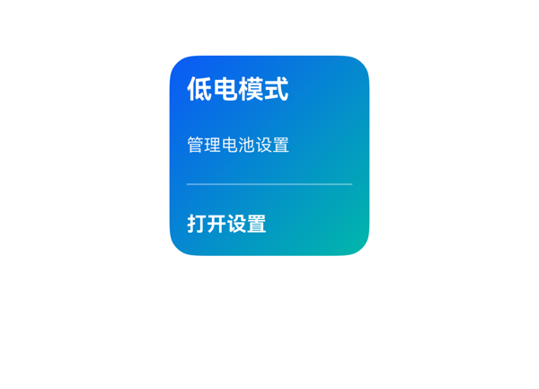
Case-002-01-low-power-002 | 给我整个按钮，按一下能开省电模式，显示开了哈 |  | 7.3 | 6.5 | 7.5 | 8 | 4 | · Text 组件使用 'text' 字段，违反协议硬约束，应改为 'content' · Button 组件使用 'text' 字段，违反协议硬约束，应改为 'label' · title 与 Button 同时使用 Medium 字重，违反'同一卡片只保留一个最强字重' · updateDataModel 缺少显式 path:'/' 字段 | root Column 纵向占用 = padding.top(12) + padding.bottom(12) + itemMargin×(3-1)(16) + Σ子项height(24+20+44=88) = 128 < 父容器高度 140，未溢出。内容区可用 116，三子项加 itemMargin 总高 104，留 12vp 由 justifyContent:space-between 分配。底部 Button 外框底边到卡片底边 = padding.bottom = 12vp，处于 2x2 的 8-12vp 推荐区间。Button 热区 44vp 接近 40vp 理想值。整体布局预算成立。 | 用户要求'整个按钮，按一下能开省电模式，显示开了'，DSL 中确实提供了 Button 组件，onClick 事件 call='intent_setting_switch'、args 原样来自 eventCandidates，dataModel 的 title/status/actionText 三个字段均通过 {{ ... }} 完整表达式绑定。但存在两处协议硬约束违规：Text 组件使用了 'text' 字段而非协议规定的 'content'；Button 组件使用了 'text' 字段而非 'label'。这违反硬约束，扣分。 | 绿色线性渐变（#E8F5E9→#C8E6C9）与省电/节能主题高度契合，深绿文字（#1B5E20、#2E7D32）在浅绿底上对比清晰，绿色 Button 配白色文字层次分明。字号阶梯 18/14/14 合理。但 title 与 Button 同时使用 Medium 字重，违反'同一卡片只保留一个最强字重'的约束，需将 Button 字重降为 Regular 以保持唯一最强。
Case-002-01-low-power-002-v1 | 给我整个按钮，按一下能开省电模式，显示开了哈 | (无图)
Case-003-01-low-power-003 | 帮我弄个低电卡片吧，字浮在背景图上那种，点能跳app，能读日历日程，提醒我快没电了 | 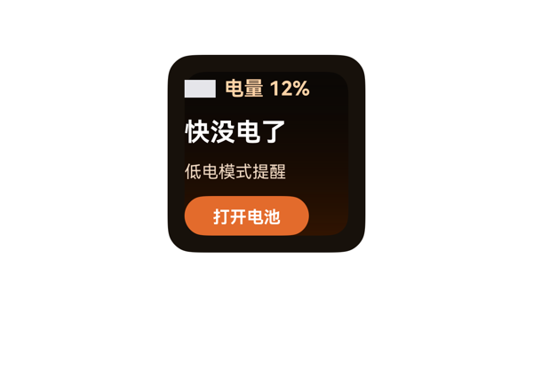
Case-004-01-low-power-004 | 整个低电提醒的,字在背景图上,能进系统设置,看日程,快没电喊我 | 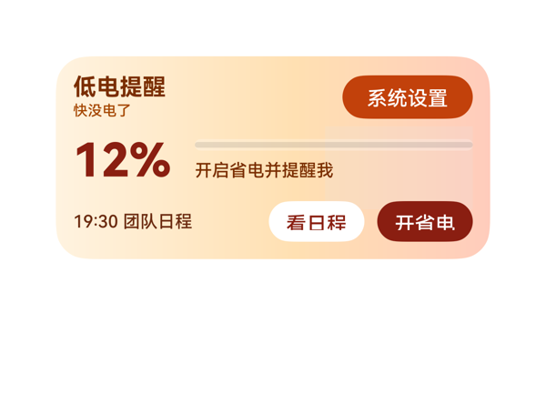
Case-005-01-low-power-005 | 整个字叠背景图上的，数字会变，点一下跳app，红色危险提示 | 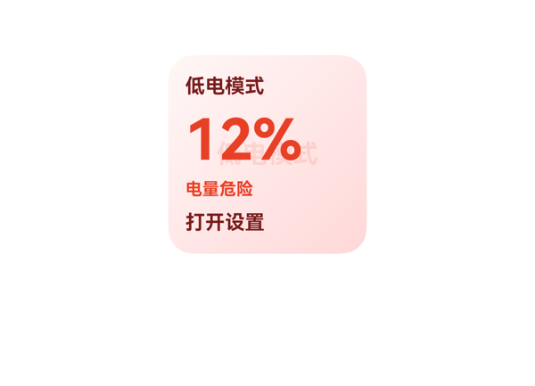
Case-006-01-low-power-006 | 给我整个充电站列表嘛,一串的,点一下跳地图,读天气,红色危险提示 | 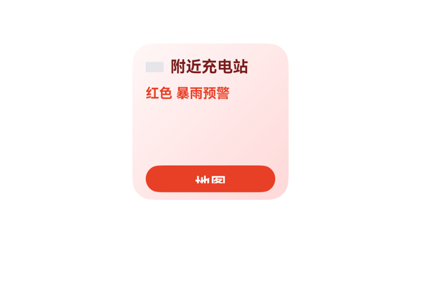
Case-007-01-low-power-007 | 搞个卡片呗，字要叠在背景上，电池数字会变，点进去能开省电，能看日历，提醒没电了 | 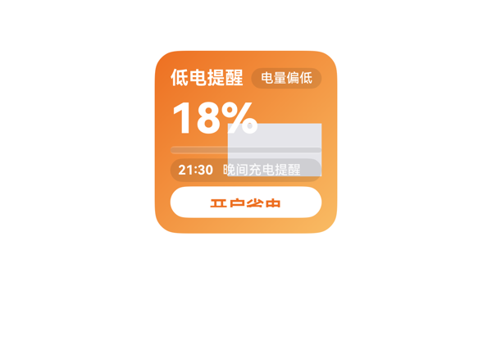 | 5.1 | 8 | 4.5 | 2.5 | 7 | · content Column 子项总占高 126vp 超过可用 116vp，纵向溢出 10vp · Stack 中 bg_icon 实际渲染为 82x82 灰色占位块，位置 (56,24)-(138,106) 与 content Column 大量重叠 · level 文字'18%'的'%'字符被 bg_icon 灰块覆盖中段，关键数字不可读 · progress 进度条右半段（约 50%-100% 区域）被 bg_icon 灰块覆盖 · calendar_row 文字'晚间充电提醒'右段被 bg_icon 灰块覆盖 · bg_icon 资源未正确加载导致占位色出现，视觉与语义双输 · save_button 受列溢出影响，按钮触底与左右对称不可控 | content Column（高116）子项占高 = top_row 18 + level 36 + progress 6 + calendar_row 18 + save_button 24 = 102；加itemMargin 6×4=24；总计126vp > 父容器116vp，溢出10vp。Stack中bg_icon(82x82, margin{left:44,top:12})实际占据(56,24)-(138,106)，与content Column(12,12)-(128,128)在(56,24)-(128,106)区域重叠72x82；视觉上icon覆盖了level '%'字符中段、progress右段(约50%-100%)、calendar_row右段(晚间充电提醒'醒'字部分)；Stack层叠未生效（占位icon压住受保护文本/CTA/进度主值，违反'背景在底层'硬约束）。bottom_anchor：save_button被列溢出挤压，触底位置不可控。 | 用户6项诉求均已映射：2x2尺寸、Stack叠层（gradient+text）、battery.levelText/levelValue绑定（数字会变）、save_button onClick=SetSettingSwitch（开省电）、calendar_row含dtStart+title（看日历）、title='低电提醒'/status='电量偏低'（没电提醒）。updateDataModel.value与TaskSpec完全一致；事件call/args与eventCandidates对应（ViewCalendarEvent参数使用entityId绑定到dataModel，SetSettingSwitch三项参数原样）。但bg_icon实际渲染为不透明灰块，遮盖关键文本，导致功能虽在但视觉不可用。 | 配色（橙红→橙黄渐变）契合低电警示语义；字号阶梯32/14/10/14清晰，状态徽章使用半透明黑底+圆角、save_button白底橙字对比强，整体设计意图良好。最大扣分点是bg_icon渲染为82x82的灰色矩形占位（资源未正确加载/占位色），严重破坏视觉完整性与'低电电池'的语义锚点。
Case-007-01-low-power-007-v1 | 搞个卡片呗，字要叠在背景上，电池数字会变，点进去能开省电，能看日历，提醒没电了 | (无图)
Case-007-01-low-power-007-v2 |  | (无图)
Case-008-01-low-power-008 | 文字叠在背景图上那种,显示一行带数字的话,点一下能导航去充电站,要有红色危险提示 | 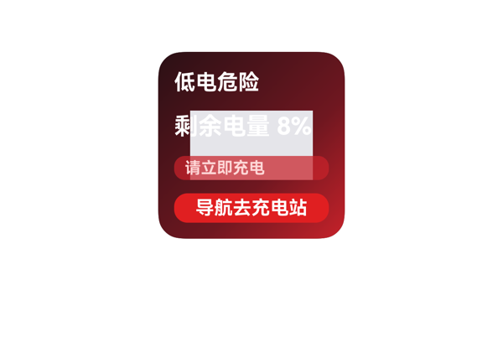
Case-009-01-low-power-009 | 帮我做个文字压在图上的那种 点一下能跳出去 再从日历读一下我今天有啥事 | 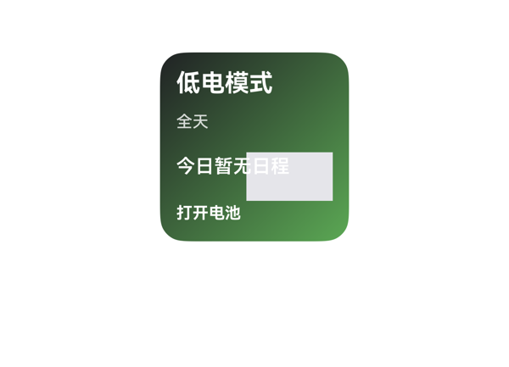
Case-010-01-low-power-010 | 弄个省电模式页面,字写在背景图上,点能跳进应用,红色提示要有 | 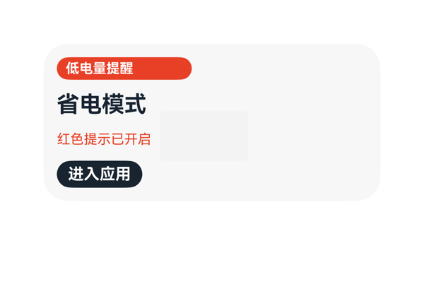
Case-011-01-low-power-011 | 我手机老是到下午3点就剩不到20%的电量了。帮我做个卡片专门治这毛病：信息分块用线隔开，顶部大号写当前电量百分比，下面横着排几个我常听的歌单快捷入口（用★♫♪这种文字字符当图标就行），电量低时旁边写警告说"建议关闭后台音乐延长续航"。整体浅色调背景。 | 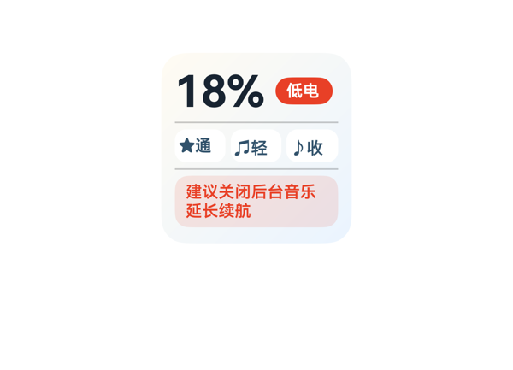
Case-012-01-low-power-012 | 我手机突然到12%直接关机了好几次，帮我做个紧急低电卡片，深色舞台风格左右分区，左边显示电量和环形进度，右边放省电和勿扰的开关，搭配今天天气（好像下雨了更要命），整张走深夜倒计时的蓝色渐变，横向并列几个快速操作按钮，纯文字色块不堆图。 | 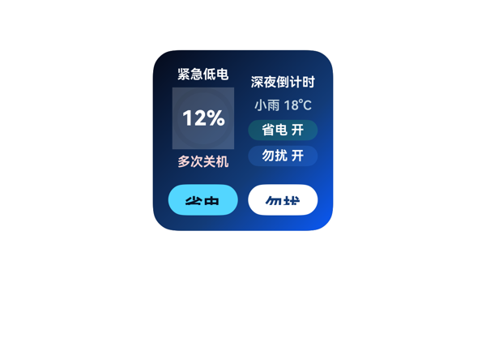
Case-013-01-low-power-013 | 想做一张深色舞台风的低电告警卡，背景有那种光晕氛围感。中间叠一个超大环形数字显示当前电量比如"12%"，下面横向并排几个色块显示今天日历日程，每块标时间、事件、状态，紧急的标红告警。点紧急联系人那个色块要能直接拨打电话过去。整张用从橙到红的紧迫渐变，纯文字色块。 | 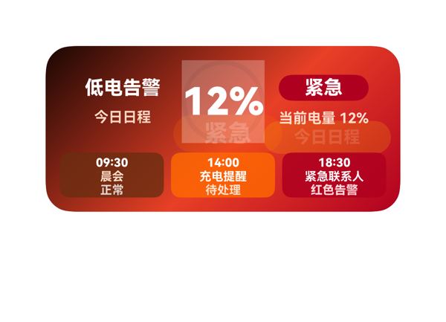
Case-014-01-low-power-014 | 上次那张卡片背景太素了，重新做一张低电卡片，背景要那种像夜空延伸出来的感觉。左边信息区显示日历日程和电量状态，电量低了橙色警告。右边动作区横向排几个可勾选的小卡片，勾完跳到系统设置里的省电、屏幕、电池优化这些。 | 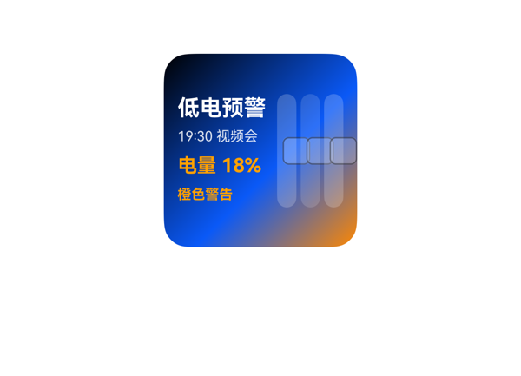
Case-015-01-low-power-015 | 帮我做个低电导航卡片，整体用红橙渐变强调紧迫感，环形中间显示"剩余8%"。卡片内嵌一个面板块显示当前电量和"建议立即充电"，右边再嵌一个面板块显示预估可用时间"还有47分钟"。底部横向放三个按钮：导航到附近充电宝、查看地图、分享位置。左右分区底色不同。 | 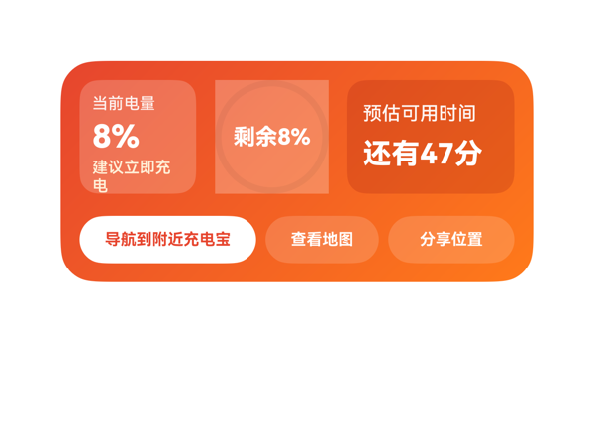
Case-016-01-low-power-016 | 最近出差总忘充电,手机经常用到一半就弹低电量提醒好烦。帮我做个深色背景的卡片,中间要那种环形进度图,环里显示"剩余47%"这种百分比数字,外面包一层"低电量提醒"固定标题。卡片里再嵌一个浅色面板,横着排几项:剩余电量、预计可用时间、当前充电状态。底部按钮可以跳到系统设置开启省电模式,数据先填静态的演示一下。 | 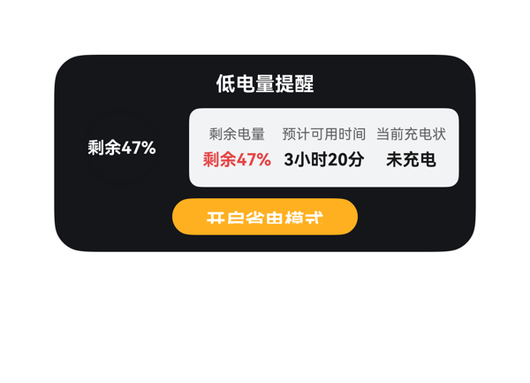
Case-017-01-low-power-017 | 手机最近感觉耗电比之前快多了，帮我做一个低电管理的卡片。主题色背景，左边信息区放几个省电勾选项，比如「关闭后台刷新」「调低亮度」「关闭蓝牙」「关闭GPS」，右边动作区写一行红色告警「电量过低！请尽快充电」，底部横向并排三项省电小贴士，点卡片能直接跳到系统省电设置里。 | 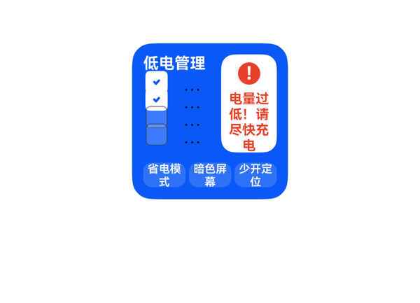
Case-018-01-low-power-018 | 做一张低电提醒卡，深色氛围背景，顶部闪电⚡图标当主视觉，固定写"电量不足"，下面横向排几个小卡片显示日历里几个日程"10:00会议"、"14:00午饭"，右边一个开关"勿扰模式"点一下能切换，黄色提示"预计还剩2小时"，运动紧迫感渐变。 | 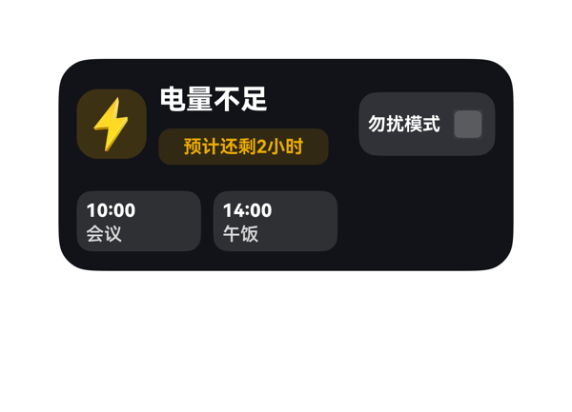
Case-019-01-low-power-019 | 做个横向排几个勾选小卡片吧，最上面放一个大的电池图标和当前电量数字，下面一排三个能勾选的小方块：调低亮度、关蓝牙、关定位，最右边一个省电模式开关。颜色用那种动感渐变色，数据先用静态的就好。 | 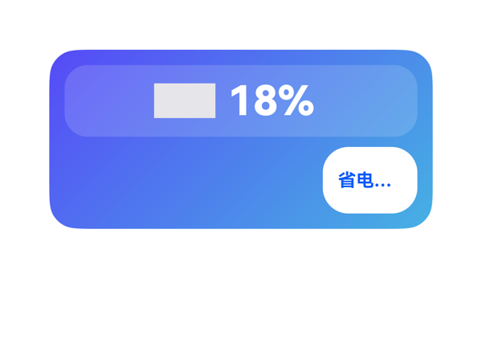
Case-020-01-low-power-020 | 低电模式卡片要主题色，中间环形显示18%红色告警，外层嵌一个面板横排三张色块（附近充电宝、地图导航、紧急联系人），勾选哪几项就执行，比如勾地图就触发导航到最近充电站，整体紧迫渐变，纯文字色块不用图片。 | 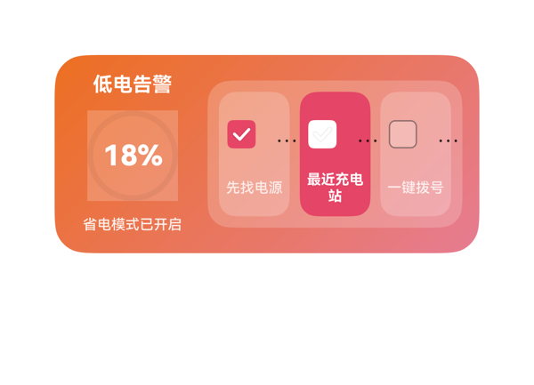
Case-021-02-earphone-music-001 | 整个显示专辑图的卡吧,点一下跳到app,带日程 | 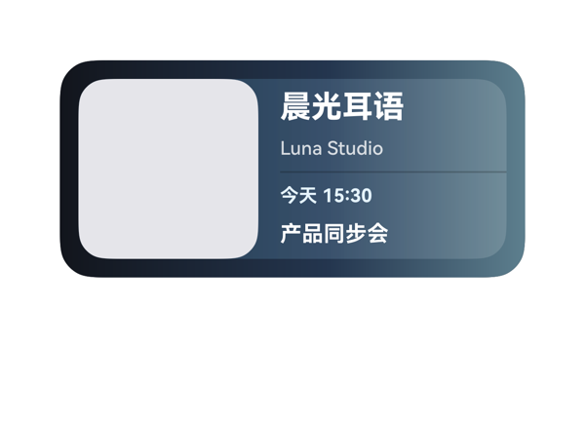
Case-022-02-earphone-music-002 | 整个图吧，日历读下今天的，点一下能跳进去
Case-023-02-earphone-music-003 | 整个耳机图片卡片吧，主体是个图，点一下跳到app，能从日历读日程，已连接的显示一下 | 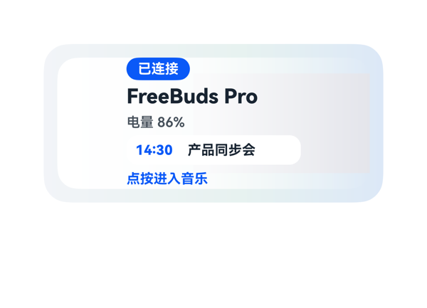
Case-024-02-earphone-music-004 | 弄个图的那种 点了跳到音乐app 从日历读日程 写上已连接 | 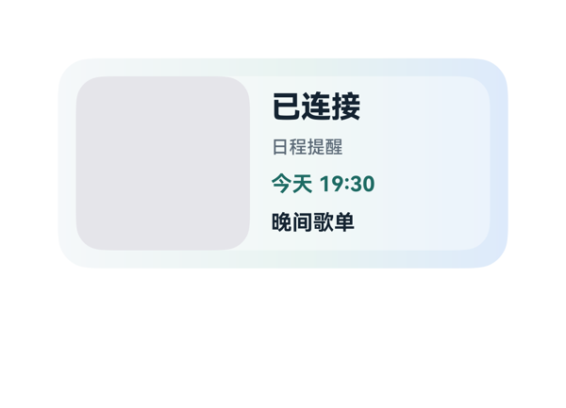
Case-025-02-earphone-music-005 | 点一下跳音乐，读个天气 | 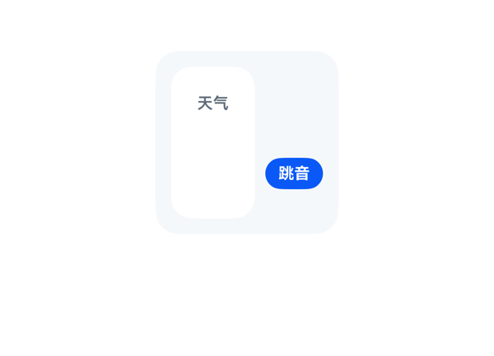
Case-026-02-earphone-music-006 | 耳机电量卡，主体是个图，点一下能跳app，能读天气 | 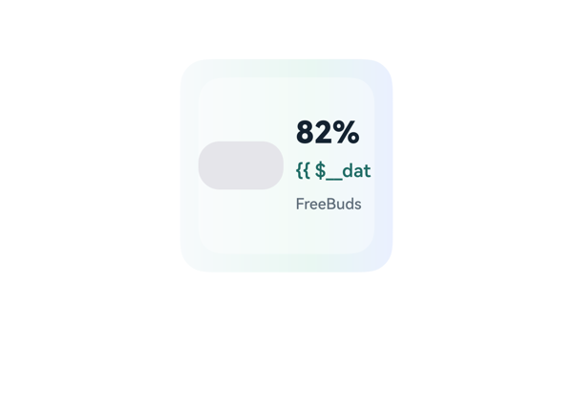
Case-027-02-earphone-music-007 | 搞个耳机音乐卡片，电量数字变着，点一下跳进去，能读日历 | 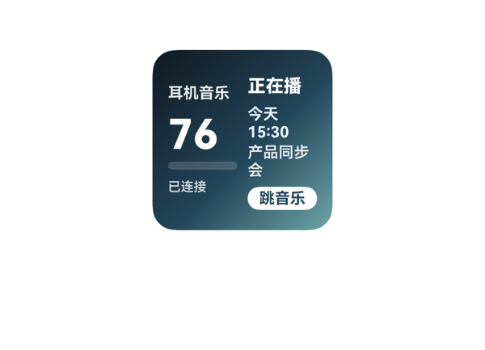
Case-028-02-earphone-music-008 | 搞个耳机卡，主体是图，点一下跳app，有提醒说我快不行了 | 
Case-029-02-earphone-music-009 | 整个歌词卡 文字叠在图上 显示带数字的话 点一下能开蓝牙 能读日程 | 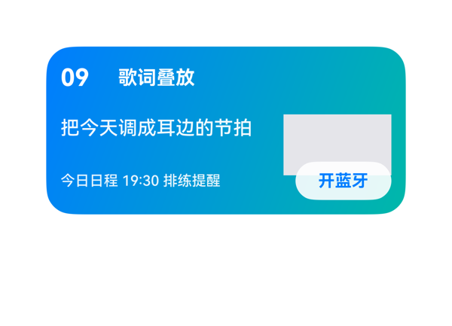
Case-030-02-earphone-music-010 | 搞个歌词叠在背景图上带数字点一下系统操作还能看日程 | 
Case-031-02-earphone-music-011 | 弄个音乐播控卡片，左边放个大大的耳机断连告警图标，用那种深紫色到黑色的夜晚倒计时渐变背景。右边横着排列好几个圆形的歌单封面，比如“摇滚”、“爵士”、“流行”，用静态假数据就行，点哪个就直接跳到音乐APP对应的歌单里。 | 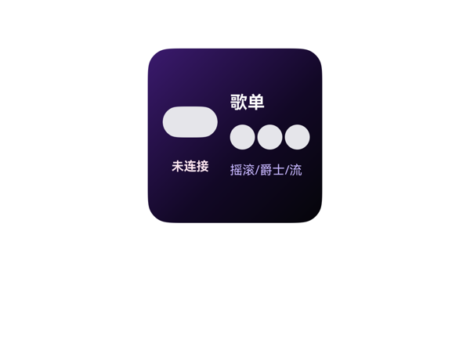
Case-032-02-earphone-music-012 | 帮我做个纯文字和色块拼成的卡片，不要用任何图片，背景用适合白天听歌的柔和浅色渐变。最上面放个大号的耳机名称“FreeBuds”，下面纵向堆叠几个我常听的歌单选项，每个选项前面有个可以点击勾选的框。这卡片要结合我的日历日程，今天下面横着排列显示“会议时间”和“健身时间”，点了能跳音乐APP对应歌单。 | 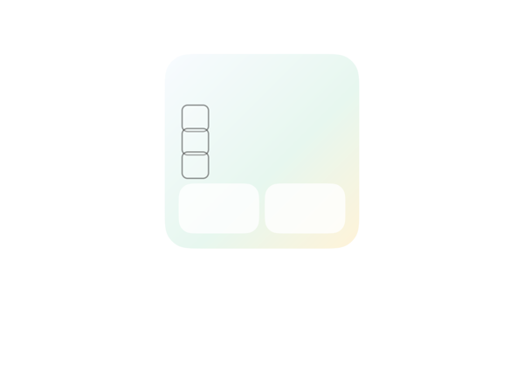
Case-033-02-earphone-music-013 | 这卡片得好好整整，整体弄成磨砂玻璃风，加个环境光的氛围渐变。信息区要拿分隔线划开，上面横着排好几个我常听的歌单入口，点进去能跳音乐APP。下面读一下我日历上的“晚间会议”日程，并且要实时显示左耳机电量“15%”。最烦的是右下角动作区得弄个显眼的红色告警状态“左耳电量极低，请及时充电”，配上小警告图标，让人一眼就能看到。 | 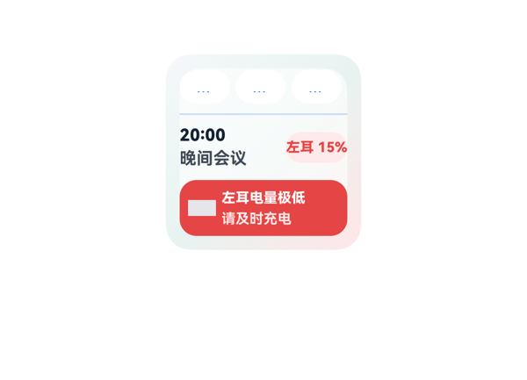
Case-034-02-earphone-music-014 | 帮我设计个纯文字色块拼接的卡片，不要任何图片素材。纵向列出三个我的常听歌单，每个歌单名字前面用文字加个小符号代替图片。左边显示耳机信息，右边分成操作区，最上面写“左耳电量10%”，要在旁边用醒目颜色标个“电量告急”提醒我，底色用深紫到浅紫的渐变吧，这样看着比较像听音乐的环境氛围。 | 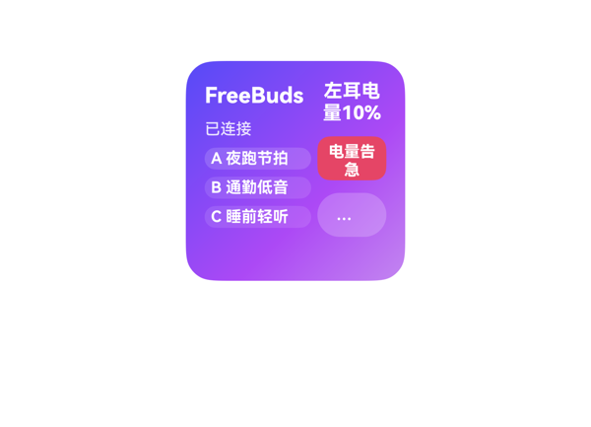
Case-035-02-earphone-music-015 | 想要个上面放一排大号耳机图标的卡片，带点磨砂质感，背景弄个雨天那种灰蓝渐变，下面显示耳机已连接，纵向写上两行字是今天适合听的歌单名称，下面横着放几个天气和音乐的语义小图标，点歌单能跳进音乐应用。 | 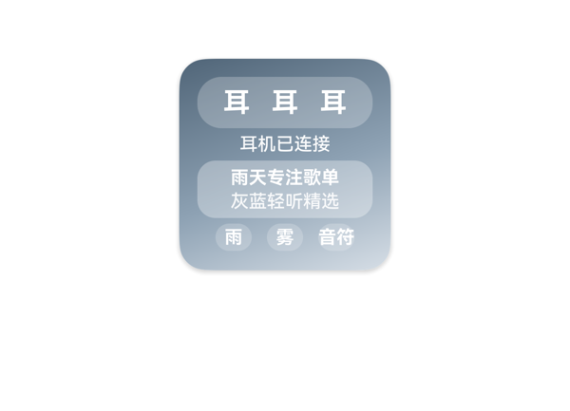
Case-036-02-earphone-music-016 | 给我做个高清耳机实物图当主视觉的卡片，整体环境氛围来点温馨的暖色渐变。卡片里嵌个快捷面板块，里面横向排好几个我常听的歌单可以直接跳转，还能在卡片上直接勾选标记“已听完”，旁边放个对应的音符小图标，用点静态假数据就行。 | 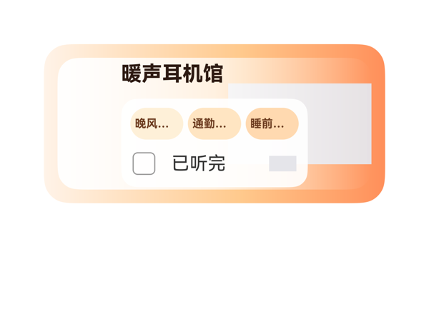
Case-037-02-earphone-music-017 | 搞个深夜听摇滚的卡片，黑金色的舞台风格，背景从黑往下渐变成深红，体现那种躁动的感觉。最上面放个巨大的电吉他图片，下面就写死一句静态文案“开启你的金属狂欢”。底下横向排开四个快捷歌单的入口，点击都能跳转到音乐APP对应的歌单，用素材库里自带的音乐符号图标就行。 | 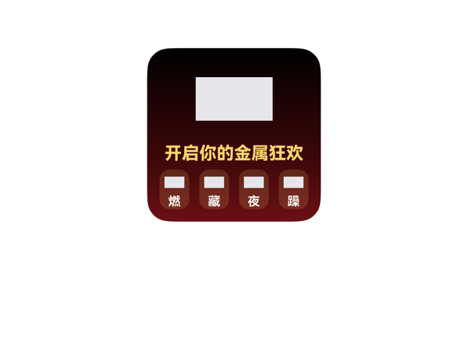
Case-038-02-earphone-music-018 | 给我搞个看着急人的运动风音乐卡片，左右分两边，一边放耳机电量78%，一边放外面的天气温度。电量旁边要用红黑色的那种渐变色，搞个闪电符号警告我“左耳电量过低”，这个告警太烦了得让我看见。右边放一排横向排列的歌单快捷按钮，一点就能跳到音乐APP的“跑步歌单”，多放几个常用图标。 | 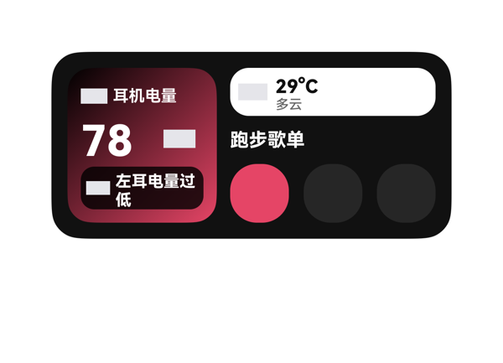
Case-039-02-earphone-music-019 | 昨天搞了个沉浸式的听歌卡片，今天再迭代一版！背景用带有整体氛围感的深色渐变，不用图片纯用文字和色块。上面横向排列四个快捷标签：我的歌单、最近播放、私人FM、本地音乐。中间显示动态的耳机电量剩余85%，旁边带上绿色的“耳机已连接”正向状态提示。因为我下午约了人，还需要卡片读取一下日历的日程安排，并且在底部放个大大的按钮，点击后能直接跳转到闹钟应用定个出门的闹钟。 | 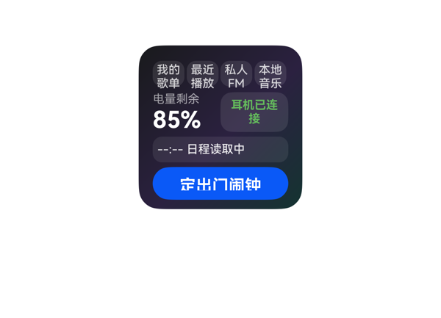
Case-040-02-earphone-music-020 | 整个耳机运动卡片，左边放个超大的闪电告警图标，提示“右耳电量过低，已断连”的红色状态。右边横着排开几个勾选项，可以勾选是不是继续用左耳记录运动，点一下还能跳到运动健康应用看数据。配色像那种冲刺导航一样有点紧迫感的渐变。 | 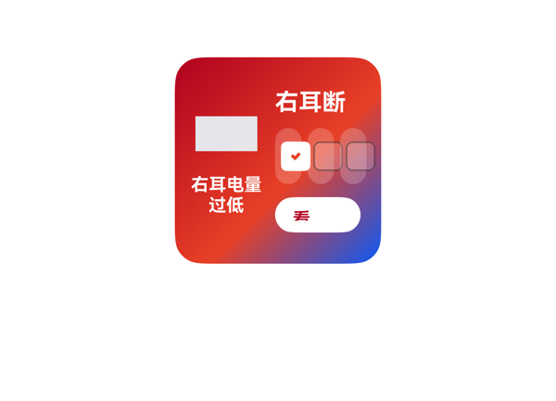
Case-041-03-anti-addiction-001 | 给我整个能打勾的清单,显示剩余时间数字,点一下跳应用,显示天气,快超时提醒 | 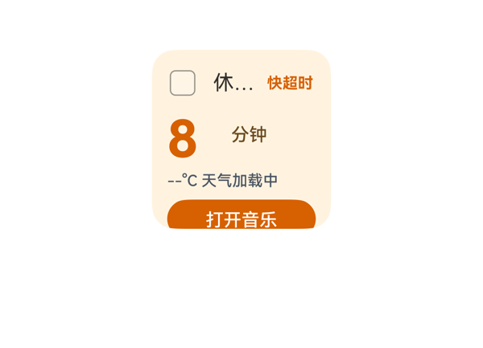
Case-042-03-anti-addiction-002 | 帮我弄个防沉迷卡片啊，有几项可以打勾选，点一下直接跳到设置里，能读天气，快超时了提醒我 | 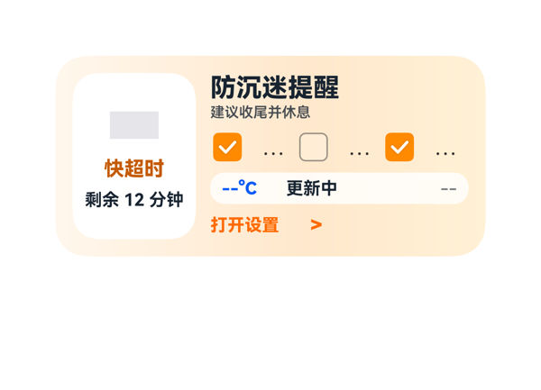
Case-043-03-anti-addiction-003 | 弄个锁屏提醒卡片呗，文字叠在背景上那种，点一下打开应用，快超时要提醒我 | 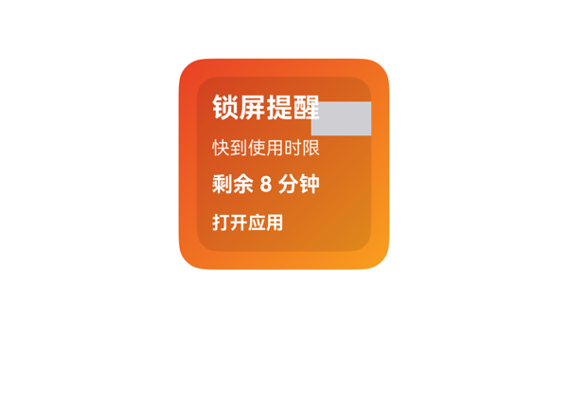
Case-044-03-anti-addiction-004 | 弄个今日屏幕时间卡片吧，显示一行带数字的话，点一下跳进应用，能读天气，要提醒我 | 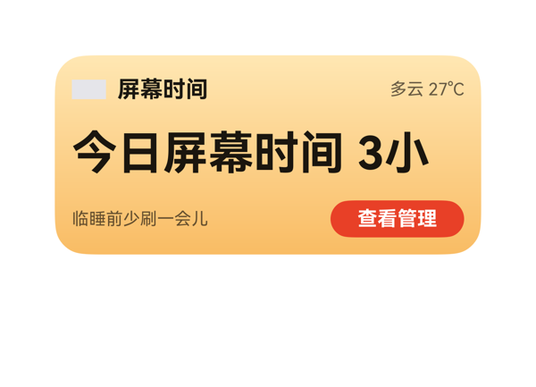
Case-045-03-anti-addiction-005 | 整个防沉迷吧,能勾选几项,点进设置操作,提醒我快不行了 | 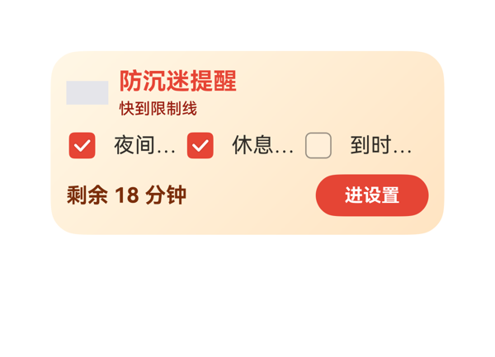
Case-046-03-anti-addiction-006 | 搞个东西 显示今天用机时长 点一下能进app 加上天气 快超时提醒吧 | 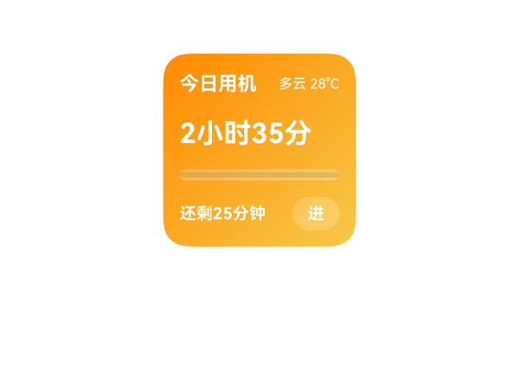
Case-047-03-anti-addiction-007 | 搞个每日限制卡片嘛，能打勾选应用，时间数字在跳，点一下进入应用，超时红色警告 | 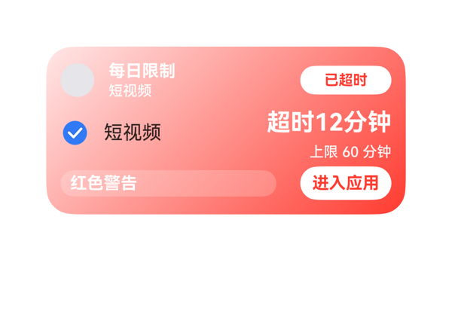
Case-048-03-anti-addiction-008 | 给我整个背景图上写几个字那种,显示剩余时间数字,点一下导航去公园,显示天气,超了红色警告 | 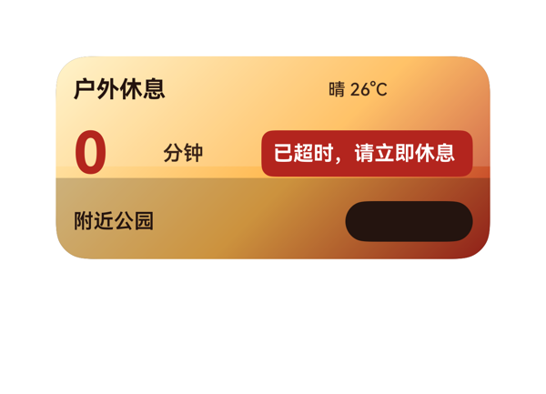
Case-049-03-anti-addiction-009 | ﻿整个简单点的防沉迷卡片吧，显示一行带数字的话，点一下跳到app，快不行时提醒我 | 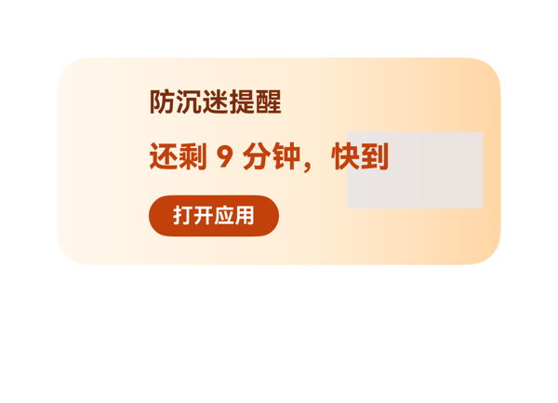
Case-050-03-anti-addiction-010 | 弄个使用时长图卡的 数字会变 点一下进系统 还能读天气 红色警告 | 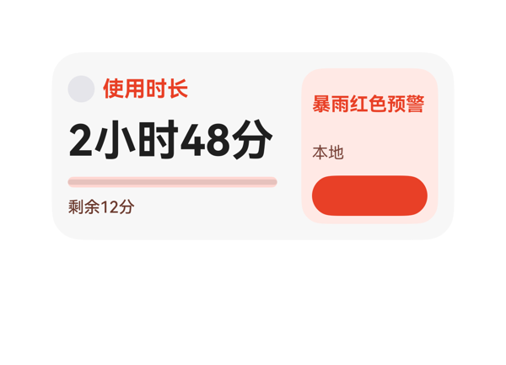
Case-051-03-anti-addiction-011 | 帮我做个睡前防沉迷打卡卡片，整体要有氛围背景，不要渐变，纯文字和色块拼。左右分区弄成不同底色，结合外面的天气情况，如果太冷就提示风雪图标。横向重复排列几个像“放下手机”、“喝热牛奶”的可勾选选项，上面显示固定文字加动态数值“距离睡觉还有45分钟”的预警状态，再加个开关帮我直接关掉省电模式或者勿扰模式。 | 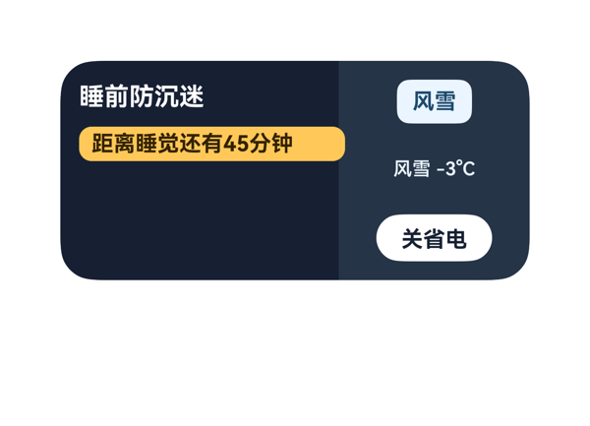
Case-052-03-anti-addiction-012 | 我家神兽放寒假天天玩游戏，做个硬核点的管控卡片吧。最上面用大号字体显示今日游戏可用时间，背景弄成深蓝色的睡眠环境渐变，上面叠加一层半透明的云朵图案。中间用环形进度条，圆环正中心叠加大号红字显示“已超限20%”。环形外面横向排开好几个小方块，分别是王者、吃鸡等游戏图标，右上角都带个红圈代表超限禁止状态。底下放个勾选框问我是否“立即开启严格锁屏”，勾选后旁边显示“已锁定”，并能点击直接跳转到系统应用时长设置。 | 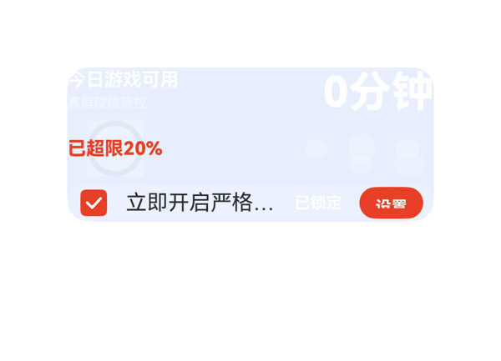
Case-053-03-anti-addiction-013 | 我想做个带浅色调底色的睡眠防沉迷卡片，左边放主视觉，整体配上适合睡眠环境的渐变色。横排展示几个App的使用时段，超时的应用要弹出红色的危险告警。卡片上要有勾选框让我打勾豁免某些应用，还要显示“当前已用146分钟”这样的固定文案加动态数值。最后加个按钮，点一下能触发地图导航到附近的视光中心。 | 
Case-054-03-anti-addiction-014 | 给我做个防沉迷卡片，顶部用主题色铺满当背景，放个大号的“今日时长已超限45%”告警提示，底部横排几个游戏应用的复选框任务，让我选今天禁用哪些。用那种带有紧迫感的红橙渐变色，最好用带感叹号的警告图标，选好之后点确认能直接跳到系统设置里的应用时长管理页面去执行。数据你就随便填点静态示例就行。
Case-055-03-anti-addiction-015 | 我妈老忘关手机，做个纯文字色块的素净防沉迷卡片，上面用分隔线划成三个组，每组横向排好几个应用的超时情况，拼成"今日已用3小时12分"这种文案，里面填点静态示例数据就行，再放个动态的今日剩余电量数据，快超标的时候用黄色风险提示框标出来，不用渐变和图片，卡片下面还得内嵌个一键开关省电模式的面板块。 | 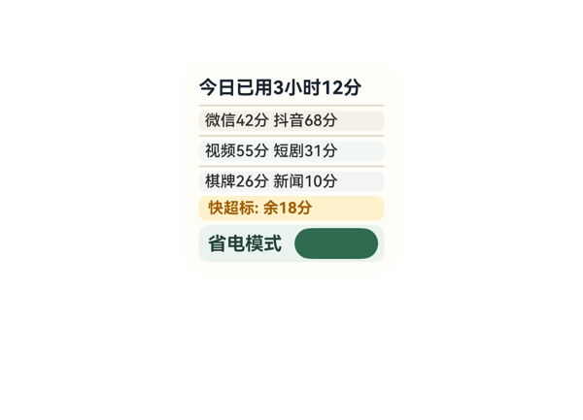
Case-056-03-anti-addiction-016 | 做个纯文字和色块拼成的极简防沉迷卡片，上面大字显示"今日屏幕剩余47%"，下面纵向堆着几个横向并排的时长数据，要是超时了整个背景变成危险告警的红色，背景就弄成全黑的夜空氛围，不用渐变和图片，卡片里放上外面的天气数据，再给我加个一键开启勿扰模式的开关就行了。 | 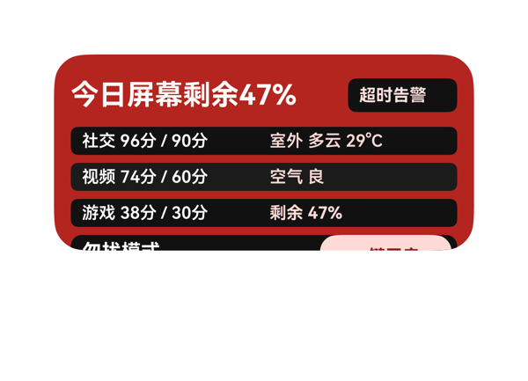
Case-057-03-anti-addiction-017 | 帮我做个浅色底面的时长监控卡片，中间弄个环形仪表盘，环形的中心叠加上前景文字显示“超限警报：已用120%”。不用渐变色，外面今天刮大风，得读取一下天气把大风预警也放在里面。把微信、抖音和游戏这三项的占用比例横向排开重复展示一下，每一项超额了都显示红色的危险告警状态，旁边配上对应的语义图标，点一下能直接进系统设置改应用时长限制。 | 
Case-058-03-anti-addiction-018 | 给我做个小孩周末防沉迷卡片，表面简洁素净，带个整体氛围背景。卡片上要读取周末天气数据，把玩游戏、看动画片、听故事这几个选项横向排成一排，每个旁边带个勾选框做双向绑定，一旦总时长临近设定的2小时风险阈值，就在旁边亮起一个沙漏语义图标提醒注意。 | 
Case-059-03-anti-addiction-019 | 孩子放寒假天天抱着抖音看，做个全屏深色主题背景带环境氛围渐变的管控卡片，读取下当地天气放上面，卡片里横向排开好几个应用的使用情况，只要哪个应用超时了就显示红色的“超限危险”警告状态，每排信息带个双向绑定的勾选框让我能立刻批准延时，底部弄个按钮能直接跳到系统设置的数字健康里去全局锁死。 | 
Case-060-03-anti-addiction-020 | 做个简洁素净的防沉迷卡片，左边是信息区，纵向排列几项可勾选的任务选项，里面用文字图标标明“超限警告”，每行展示静态示例数据拼接，像“今日抖音超限30分钟”、“今日游戏超限45分钟”这种，右边动作区带上清新的绿橙渐变色调，最底下放个“去设置清理”的按钮能跳转系统存储设置。 | 
Case-061-04-focus-001 | 搞个有按钮的卡片吧，点一下跳到应用，能看到已经完成那种 | 
Case-062-04-focus-002 | 做个免打扰卡片呗，背景有图文字铺在上面，红色提醒别碰手机，点一下跳进去开免打扰，日历里会议也标出来 | 
Case-063-04-focus-003 | 搞个专注时长的卡片,中间是个图,点了能跳,显示已完成 | 
Case-064-04-focus-004 | 整一个专注卡片啊，那个倒计时数字会跳，点一下能切换，能读天气，电量低就红色提醒 | 
Case-065-04-focus-005 | 帮我弄个天气卡片吧，要有一张图能点开导航，底下显示已经连上了 | 
Case-066-04-focus-006 | 帮我做个番茄钟卡片，列几个任务那种，数字会变，点开跳app | 
Case-067-04-focus-007 | 做个背景上加文字的卡片，专注时间倒计时，点开始，显示已连接状态 | 
Case-068-04-focus-008 | 整个有按钮的卡片，显示一行数字，点一下跳到app | 
Case-069-04-focus-009 | 搞个图吧,显示我专注时长,点一下能跳到app,看到已完成 | 
Case-070-04-focus-010 | 弄个按钮,能点开app的,显示已完成那种 | 
Case-071-04-focus-011 | 弄个浅色背景的专注卡片，最上面显示今天下雨的实时天气数据，竖着往下排我的番茄钟时间，底下嵌套一小块显示白噪音播放进度的区域，旁边放三个横向排列的「🔔」图标按钮，点一下能跳到时钟应用去调下一个闹钟。 | 
Case-072-04-focus-012 | 我要一个能横向排布好几个专注阶段的卡片，用分隔线分开，卡片做成大自然图片延伸出来的视觉风格，正中间是个环形仪表盘显示今日专注动态时长120分钟，下面标个绿色的“目标达成”，右上角放个开关按钮能直接帮我切换系统的勿扰模式，弄点运动紧迫感的渐变，阶段前面用打勾的字符图标标识。 | 
Case-073-04-focus-013 | 我想弄个磨砂玻璃质感的专注提醒卡片，左边放个大大的“Zzz”字符当主视觉，中间用分隔线划开。右边横着排列几个时间段比如“20:00”、“21:00”这种固定的白噪音时间表，还得读取一下当前天气状况，点一下能直接跳到闹钟应用去设定时，不需要花里胡哨的渐变色。 | 
Case-074-04-focus-014 | 做个复习计划卡片，带浅色底，上面用渐变色标个'距离考试还有30天'，中间弄个环形进度条，要是没完成进度得提示我进度滞后，信息用横线划开，下面横着排几个任务框能直接打勾，勾完能直接联动关掉手机的勿扰模式。 | 
Case-075-04-focus-015 | 深夜加班老想摸鱼，给我弄个番茄钟卡片。背景弄成纯黑舞台风格加上夜晚紫色的渐变，最上方放个巨大的"TIME UP!"警告语，下方用文字字符比如"⛔ 超时未完成"当图标。中间用静态文案写死"今日专注目标已取消"，下面纵向列出三段固定提醒文字，点击卡片能直接跳到时钟应用去改闹钟。 | 
Case-076-04-focus-016 | 弄个专注模式卡片，背景来点睡眠音乐的柔和渐变，上面用专注库的耳机图标和大号字写上'开始沉浸式专注'。下面用文字字符图标横向排几个选项，比如番茄钟、白噪音、冥想，每个选项底色稍微分一下区。底部弄个大按钮点了直接能跳到系统设置里的应用时长限制里去。 | 
Case-077-04-focus-017 | 我在睡前喜欢复盘明天的日程并选重要的事打勾，帮我做个夜晚专注卡片。卡片左边用渐变深色做背景，里面嵌一个日程面板读取日历数据，把明天的事情列出来，勾选状态要能实时同步绑定；右边分区用深一点的底色，放一个白噪音面板块，点一下能直接跳到音乐应用的助眠歌单，连上蓝牙耳机后卡片上要有个'已连接'的正向状态，图标别用画图直接用'♪'这个文字字符就行，不需要列表循环。 | 
Case-078-04-focus-018 | 做个晚上加班用的专注卡片，用不同底色分好区并配上整体氛围背景和夜晚渐变，中间标个"已完成3个任务"的正向状态，把日历里的待办日程纵向排成一列，上面写死一行字拼接显示"剩余专注时间45分钟"，放个时间小图标，最底下那个主按钮点一下能直接跳到系统时钟里计时。 | 
Case-079-04-focus-019 | 晚上写代码总是忍不住刷手机，帮我做个深色舞台风格的专注卡片，背景用黑紫渐变色。左边是信息区，纵向堆叠着一行行“电量剩余25%”之类的实时数据，右边动作区横向排开几个像【░░】和【()=>】这样的纯文字字符小图标当按钮，点击直接跳转到闹钟应用。要是手机电量低于20%或者我强制取消了专注，就在顶部亮个红色的超限告警提醒我。 | 
Case-080-04-focus-020 | 做个睡觉前的放松卡片，左边右边并排排好信息，不用点就是个纯展示，用静态数据就行，底色用浅色调，中间画个环形数据展示我的入睡进度，弄个"已连接"的正向状态提示，背景配个柔和的夜晚时间渐变，千万别用图片，用文字色块表示就行。 | 
Case-081-05-agenda-001 | 弄个图显示下会议室楼层啊 点进去就能入会 日历要读 | 
Case-082-05-agenda-002 | 背景弄个会议室图 上面写几号几点开会 点进去能入会 日历要读 | 
Case-083-05-agenda-003 | 整个时间轴图给我看看吧，今天会议排的，点哪个能进APP，还能读天气 | 
Case-084-05-agenda-004 | 还有20分钟下一场，点了能跳进去，日历读的，迟到了红色提示给我 | 
Case-085-05-agenda-005 | 弄个议程点一下跳应用日历日程还有快不行提醒 | 
Case-086-05-agenda-006 | 帮我从日历读今天的会,显示还剩几个,点一下进会议,已加入的标完成 | 
Case-087-05-agenda-007 | 议程提醒卡片，点一下进系统，能读天气，最好显示已连接 | 
Case-088-05-agenda-008 | 弄个日程卡数字会倒数点一下进系统设置日程从日历读吧 | 
Case-089-05-agenda-009 | 弄个一行字的提醒 写着3点有会 点了跳到日历 从日历里读 | 
Case-090-05-agenda-010 | 整个议程提醒的嘛 从日历读日程点一下能进会议还要红色危险提示 | 
Case-091-05-agenda-011 | 帮我做个会议提醒卡片，纯用色块和文字，背景用个倒计时相关的暗紫渐变，卡片左边放信息区显示固定的“今晚夜读分享会”，右边动作区加个纯文字按钮点击跳到音乐APP的歌单做准备，不用图片，但要放个带书本的语义图标在顶部。 | 
Case-092-05-agenda-012 | 我经常错过晚上的线上沙龙，做个倒计时日程卡片吧。卡片表面要干净纯色一点，左边放个大号的倒计时块，右边纵向排列今天接下来的几个会议，用分隔线把每个会议的详情隔开。文字部分要有“距离下个会议开始还有XX分钟”这种固定字和动态倒计时数字拼接的样式，从日历读数据。整体加点时间流逝感的渐变色，纯文字色块就行不用配图，点一下某项能直接看日程。 | 
Case-093-05-agenda-013 | 帮我做个浅色底色的打卡清单卡片，用分隔线把上午和下午的议程分块，里面要纵向排列我从日历读到的待办事项。不用图片，就用文字色块，里面最好内嵌面板，每项后面有个能勾选的绑定方块。全部打勾后显示绿色的“达成”状态。底部写句“按时休息”的静态文案，点了能跳到闹钟设置定时提醒。 | 
Case-094-05-agenda-014 | 帮我做个极客风的纯色块卡片，不要图片，左侧用色块叠在一起代表时间沙漏，里面写死今日步数“8500步”，右侧把日历的三个小会议横向排列，加上闹钟图标，点能跳到时钟应用，主标题用静态文案写“每日打卡”。 | 
Case-095-05-agenda-015 | 我的行程老是变来变去，做个磨砂玻璃风格的卡片吧，顶上用一个大圆环展示今天的会议完成度，中间用线条把待办和已完成分组隔开，纵向列出来读出的日历日程，点进去能看详情，如果哪个会被取消了要用刺眼的红色图标标出来示警，整体加点那种冲刺紧迫感的渐变色。 | 
Case-096-05-agenda-016 | 做个干净的纯文字卡片，最上面放大字“今日关键议程”，中间用分隔线划开，列出纵向排列的三个重要会议，每行后面拼上一句像“距离开始还有15分钟”这样的动态时间数值，别用任何图片素材，全用色块和字排版，点哪个就能进哪个日程的详情。 | 
Case-097-05-agenda-017 | 帮我做个极简纯文字色块拼接的桌面卡片，不要渐变不要图片。最上方用大字显示“今日气象调研行程”，下面读取我日历里的外出日程，按时间纵向排成一列纯文字列表，点击列表里的某一项直接跳转到天气APP看那个地方的天气情况。 | 
Case-098-05-agenda-018 | 我要个纯色块没图片的主题色卡片，用来排我的项目周会。里面弄成纵向重复排列的几个面板块，每个块里纯靠文字排版，放日历读来的会议主题。最上面用日历的图标当视觉主体，配上一行大字“今日已完成3个”，点一下这块儿能直接进详情看具体的日程事件，整体别用渐变，干干净净的。 | 
Case-099-05-agenda-019 | 我每天事多容易忘，做个简洁的日历会议卡片，左边是纯文字色块堆叠的待办信息，右边是动作区，每条日程前能直接打勾绑定完成状态，左下角加个时钟图标点进去能跳到闹钟应用，背景来点带环境氛围的睡眠渐变。 | 
Case-100-05-agenda-020 | 帮我做个浅色底面的待开会卡片，每一项纵向排列，前面带上日历和地点的语义图标。把今天接下来的会议从日历同步过来，中间放个环形进度条显示当前手机的电量。如果电量低于20%或者在临近开会的十分钟内，就出现黄色的风险提示。底部加个设置按钮，点进去能直接跳到系统电池设置里面去开省电模式。 | 
Case-101-06-memory-clean-001 | 整个内存清理卡片点一下能跳进去还能看日程
Case-102-06-memory-clean-002 | 那个内存占的比例要有 写一行数字的话 点了跳到软件 能看日程 提醒快不行了
Case-103-06-memory-clean-003 | 搞个内存清理卡片嘛，要个按钮能点一下跳进去再读天气，存储不够就红色提醒我 | 
Case-104-06-memory-clean-004 | 帮我弄个内存清理卡，要有图，点一下能跳应用，能从日历读日程，看到红色危险提示 | 
Case-105-06-memory-clean-005 | 搞个内存清理的图呢，点一下能进系统操作，能从日历读日程 | 
Case-106-06-memory-clean-006 | 弄个内存清理的页面，有几项能勾选，点一下能进系统清理 | 
Case-107-06-memory-clean-007 | 帮我弄个一键清理的卡片，点一下能跳到清理应用那种 | 
Case-108-06-memory-clean-008 | 给我做个清理缓存的卡,里面有几项可以打勾选,点一下能跳到那个清理app,顺便能从日历读下日程 | 
Case-109-06-memory-clean-009 | 整个清理卡嘛,主体是个图,数字要会变,点一下能跳app,提醒我快没电那种话要有 | 
Case-110-06-memory-clean-010 | 给我做个内存清理卡片嘛，文字要叠在背景图上那种，点跳到应用里，能看天气，显示已连接 | 
Case-111-06-memory-clean-011 | 给我做个清理卡片，背景有那种急迫感的渐变色，别用真实图片，纯色块和自带图标拼。上面横着排好几列大型的垃圾篓语义图标作为主体，旁边展示“系统垃圾1.2GB”这种动态数值。下面必须显示红色的“空间耗尽”超限告警，要带上我日历里今天“清理手机”的日程事件，点进去能看详细。 | 
Case-112-06-memory-clean-012 | 我要个深色舞台风格的内存清理卡片，不要放任何图片，纯文字和色块就行。背景搞个带压迫感的红黑紧迫渐变。卡片视觉主体是个大大的存储图标，旁边拼接展示“剩余可用空间 47%”这种字样。再横着排开几个分类比如“视频垃圾”、“聊天残留”，下面弄个按钮能直接跳转到系统的存储设置页面。如果内存达到95%以上的危险红线，要在显眼的地方标红示警。
Case-113-06-memory-clean-013 | 想要个简洁素净点的横向清理面板，带整体氛围背景。用静态示例数据就行，里面横着排列几个不同的清理选项比如清微信清相册，我可以在上面进行对象勾选绑定。帮我加个一键开启勿扰的系统开关按钮，当待清理垃圾达到百分之八十时提示我注意风险，配色带点橙红紧迫渐变，只要文字色块不要图片。 | 
Case-114-06-memory-clean-014 | 帮我做个适合跑步加速那种带有紧迫感渐变色的卡片，纯色块拼凑就行。左边放一块很大的告警提示区，用红字标出“清理失败”的超限状态。右边横向排列几个像“微信缓存”、“相册垃圾”这样的多项数据列表，全用固定文字写死。还要在角落读一下我今天的日程安排，点这些清理项的时候要能直接跳到系统设置里去处理。
Case-115-06-memory-clean-015 | 我需要个深色舞台风格的卡片，背景图上叠加大号字体。横向排列几个今天开会的日程事件，要能点进去看详情。里面嵌一块内存监控面板，放几个勾选项让我选清理哪些残留文件，空间占用已经标红警告了，加点紧迫感的渐变色，用垃圾桶图标标一下。 | 
Case-116-06-memory-clean-016 | 帮我做个清理卡片，左边放个风景图延伸出来的背景当主视觉，右边横向排开好几个需要清理的缓存任务选项。每个任务前面都得有个勾选框。上面得动态显示手机当前的电量数值。再读取一下我今天的日历日程安排放在下面。这些清理任务旁边加个时钟图标，点进去能跳到闹钟应用设定定时清理提醒。要是手机存储空间快满了，那些任务项得显示红色感叹号的风险提示状态。用那种急促的红色渐变背景提醒我赶紧清理。 | 
Case-117-06-memory-clean-017 | 弄个存储空间卡片，中间放个仪表盘样式的环形图叠在背景图上，正中间显示剩余空间百分比，周围横着排几个电池和内存的图标，看到设备已连接的状态就行，不要渐变色，底部排一行我今天的日历日程，点进去能跳到系统设置里的电量管理就行。 | 
Case-118-06-memory-clean-018 | 给我做一个带浅色底纹的清理卡片，左边横着排几个大头相册、微信、视频的垃圾清理图标，底下配上固定不动的文字说明，右边整一个带紧迫感渐变色的“一键深度加速”按钮，点一下直接调起地图导航去最近的华为售后，同时要在顶部显眼位置读取天气数据，如果遇到取消清理的失败危险状态，必须用红色警告图标标出来提醒我。 | 
Case-119-06-memory-clean-019 | 手机内存满了老是崩溃，我要弄个从风景图延伸出天空配色的卡片，不要放任何图片，纯文字和色块就行。横着排三个环形进度条分别显示“总容量”、“已用”、“剩余”，每个上面标个静态的说明文字，内存那条要是红色的显示“告警状态”，再加个清理图标的元素，点一下就能跳到系统的应用管理里面去。 | 
Case-120-06-memory-clean-020 | 手机老是提示内存满了，我想弄个卡片，左边放张极具冲击力的龙卷风图片作为主视觉，延伸出清理垃圾的氛围，右边放个环形进度条展示当前内存占用比例和手机实时电量，如果内存超限了要显示红色警告状态，卡片右上角点一下可以跳到天气应用，下面横向排几个清理选项，用渐变色体现这种紧迫感。 | 
Case-121-07-sports-event-001 | 整张比赛图当主体,点能进系统操作,红色危险提示 | 
Case-122-07-sports-event-002 | 帮我弄个足球倒计时卡片,字压在背景图上,点一下跳应用,提醒我快来不及 | 
Case-123-07-sports-event-003 | 搞个赛事提醒卡,要能勾选想看的比赛,控球率变了能看到,点一下进体育app,能读天气,显示已连接 | 
Case-124-07-sports-event-004 | 整个卡片列一串赛事 数字会变 点开能进app | 
Case-125-07-sports-event-005 | 帮我做个比赛倒计时卡,数字要跳的那种,点一下进app,字要叠背景图上 | 
Case-126-07-sports-event-006 | 整个文字叠背景图的卡片点一下进app能读天气快开赛提醒我 | 
Case-127-07-sports-event-007 | 搞个卡片 点一下跳到应用 能从日历读日程 显示红色那种危险提示 | 
Case-128-07-sports-event-008 | 整个赛事提醒,显示一行比分,点一下导航去球场,看天气,显示已出发 | 
Case-129-07-sports-event-009 | 文字叠图上那种,带比分,点能开系统设置,读天气,红色警告 | 
Case-130-07-sports-event-010 | 整一个能点开进app的卡片，从日历读比赛日程，红色的紧急提示 | 
Case-131-07-sports-event-011 | 做张赛前装备检查卡，主题色背景配夜晚蓝紫渐变，横向排列几个勾选框（跑鞋、号码布、补给、能量胶），每项旁边显示动态步数或距离数据，勾完显示绿色"已就绪"。卡片底部嵌一个赛前歌单小版块，点一下跳音乐App播放，卡片要读取我日历里的比赛日程做关联。 | 
Case-132-07-sports-event-012 | 帮我做个赛事备战卡，左边横向并排三个比赛用环形进度显示备战完成度（中心固定写"备战68%"），右边显示今日天气情况。如果某个比赛距开赛不到7天就用红字标"紧迫"提醒我。底部"开始训练"按钮跳运动健康。深色舞台风。 | 
Case-133-07-sports-event-013 | 比赛前一天做个赛事卡，主题色背景。左侧放奖杯图标+正向状态"比赛日已就绪 ✓"，中间叠层显示实时天气（22°C 晴）和赛前配速建议7'30"。底部横向排几个快捷按钮：省电模式、检查装备、设置闹钟，点了跳系统设置。夜晚渐变。 | 
Case-134-07-sports-event-014 | 帮我做一个越野跑赛季卡片,我日历里报了4场比赛。横着左右并排显示,每个赛事用主题色橙红做底色块框起来,搭配紧迫感的红黄渐变氛围背景。每块左边写赛事名称"杭州越野赛",右边固定写"倒计时12天"。读取日历日程,临近3天的标红"⚠ 即将开赛",点整个卡片跳到运动健康看针对这场比赛的训练计划。纯文字色块,别加图片。 | 
Case-135-07-sports-event-015 | 户外跑团要做一周训练计划卡。一周七天横向排列每格一个小卡片，写着日期、跑步距离和天气（要读天气数据），完成的标绿色对勾。点某天能跳进具体安排，整张卡用运动主题的橙红色加渐变。 | 
Case-136-07-sports-event-016 | 我同时追足球/篮球/马拉松三项比赛，做个简洁的多赛程提醒卡。横排显示接下来三场比赛，每场用主题图标+勾选框标记是否参加（没勾的标红"待定"）。纯文字色块不配图，内嵌一个日板块面方便看具体日期，夜晚渐变。展示型的可以不用点击。 | 
Case-137-07-sports-event-017 | 帮我做几个赛事倒计时的小卡片横向排成一排，浅色调底，每个卡片用环形进度叠加数字的样式，比如"距离城市马拉松还有24天"。卡片里有勾选项，能标记"装备已准备"、"补给已买"这种checklist状态，有未勾选的就标个黄色"待处理"风险提示。点卡片能跳运动健康看训练计划。整体用夜晚蓝紫渐变。 | 
Case-138-07-sports-event-018 | 我是AC米兰球迷，下周有场意甲。帮我做个观赛准备卡：背景用球场氛围图延伸，纵向排列四个信息块——距离比赛还有3天（固定文字+动态数字）、比赛日天气晴22℃（点进去跳天气App）、赛前日程已同步到日历（点进日程事件）、训练目标完成85%显示"已达标"。中间叠一个环形仪表盘，中心大字显示3天作为视觉焦点。 | 
Case-139-07-sports-event-019 | 下周有场夜跑赛事，做个赛前电量预警卡。深色舞台配夜晚深蓝渐变。横着并排三个模块：手机电量18%（红色警示）、手表电量42%（黄色提示）、耳机电量76%（正常），底部显示距离比赛还有4天。右侧一个"省电模式"按钮，点一下直接跳到系统设置的电池管理页面。顶部再显示比赛日天气"多云19℃"从天气读取。 | 
Case-140-07-sports-event-020 | 越野赛下个月开，我最近训练老跟不上，之前自己列清单总忘。帮我做张深色舞台风的训练清单卡，整张卡片用警示橙到深红的渐变，左边信息区显示倒计时和赛事信息，右边动作区纵向排列多项训练计划（间歇跑、爬坡跑、核心训练），每项后面叠一个完成度环。没完成的用红色标"未达标告警"，点任意项跳运动健康App开练，整体要有那种紧迫感催我动起来。 | 
Case-141-08-sleep-001 | 搞个睡眠卡片吧主体是图带数字的话能进系统有红色危险提示 | 
Case-142-08-sleep-002 | 给我做个睡眠卡，字叠在深色背景上，数字会跳那种，点一下进app | 
Case-143-08-sleep-003 | 那种文字叠在背景图上的，深睡数字会变，点一下跳app，能从日历读作息 | 
Case-144-08-sleep-004 | 弄个睡眠记录 列一串 然后每一项点一下能跳进去 | 
Case-145-08-sleep-005 | 给我搞个深睡浅睡的 点一下能进操作 能读天气 | 
Case-146-08-sleep-006 | 整个睡眠卡片吧，文字叠背景图上，点一下跳手环app，能读天气，提醒我快不行了 | 
Case-147-08-sleep-007 | 整个睡眠报告,有个按钮,数字会变,点完跳app,能看天气,显示已连手环 | 
Case-148-08-sleep-008 | 搞个睡眠卡片哈 列一串类似的东西 点一下跳app 能从日历读日程的那种 | 
Case-149-08-sleep-009 | 给我做个睡眠卡，文字叠在背景图上的那种，数字会变，点一下能跳到应用，提醒我快不行了。 | 
Case-150-08-sleep-010 | 文字叠在睡眠背景上,数字会变,点哪个跳app,读日历,提醒我快撑不住了 | 
Case-151-08-sleep-011 | 我最近天天失眠想用音乐助眠，帮我做张睡眠卡片。深色背景，上面大号"助眠歌单"标题加个月亮图标。中间横着排3个能勾的选项：白噪音、雨声、海浪，每个后面跟一个"累计播放X次"动态数字。读日历明天有会就标红"请勿超时使用"。点歌单能跳到音乐App。整个卡片用深紫到深蓝的氛围渐变。 | 
Case-152-08-sleep-012 | 帮我做个睡眠卡片，深色舞台风。横排三个圆环图，分别用月牙、星星、太阳的字符图标代表深睡、浅睡、REM，环中心写"深睡 1.5h""浅睡 4h""REM 0.8h"，下面橙色提示"距离建议睡眠时长还差1.7h"，点击可以进入明天的日程事件，示例数据用静态填好，整体用夜晚蓝到晨曦橙的环境氛围渐变，纯文字和色块就行不要图片。 | 
Case-153-08-sleep-013 | 手环昨晚充满电就戴着睡了，电池还有78%。帮我做个睡眠卡片横向排三个数据块：深睡时长、浅睡时长、清醒次数，每个块用不同底色。背景夜晚蓝紫渐变氛围，前景用环形进度中心叠数字。卡片右上角显示"手环已连接"，底部一个按钮点一下能跳到省电设置。 | 
Case-154-08-sleep-014 | 昨晚没睡好被老婆骂了，帮我做个睡眠卡片，简洁干净点的卡片表面不要花里胡哨的。整体要分层：底层一个天气渐变背景（外面下着雨那种冷色调），前景一个圆环显示"昨晚睡眠6.1h"环心叠个红字"差"。环旁边动态显示室外温度12°C（从天气里读）和湿度78%。下面再竖着排3个小卡片（纵向重复）：分别是"深睡占比22%"、"入睡时间00:47"、"夜间醒来2次"全部标红告警。底部一个小雨图标点一下能跳天气App看今天是否适合户外补眠。 | 
Case-155-08-sleep-015 | 睡眠卡片深色舞台风格，中间一个大的环形图显示本周平均睡眠得分68。下方横向排列几个可勾选项：22:30前入睡、关手机、泡脚、阅读。整体蓝紫环境渐变，纯文字色块别用图片，点卡片跳运动健康app。 | 
Case-156-08-sleep-016 | 做个睡眠卡片，深色夜晚渐变背景。顶部用月亮图标，下面写"今日已睡 4.5小时 ⚠ 严重不足"用感叹号做警告标红，横向排几个文字开关能切换系统勿扰模式"勿扰 开/关 静音 开/关"，再读取今晚日历日程。 | 
Case-157-08-sleep-017 | 睡眠提醒卡片，简洁风。顶部大字"距离23:00还剩3小时15分"，下面横排三个小方块：日程、勿扰模式、屏幕亮度，每个带个小图标。点中间勿扰那个能直接切换开关。读我日历日程。过了23:15还没睡就标红"该睡了"。夜晚蓝紫渐变背景。 | 
Case-158-08-sleep-018 | 我最近熬夜熬到快废了，帮我做个睡眠卡片用主题色深紫渐变。上面横向排3块信息："已睡X小时"、"今晚气温X度"读天气的、"卧室到公司X公里"点击直接导航去公司。睡眠不够6小时那块标红警示。最底下一个大按钮"立刻就寝"。 | 
Case-159-08-sleep-019 | 我老是管不住自己熬夜，帮我做个睡眠卡片治治我。背景用深夜渐变再叠一层淡淡的星空纹理做氛围，上面一行横向排三项："距离建议入睡还有3小时20分"、"目标睡眠8小时"、"当前已睡5小时40分"，每项前面带个月亮或床的小图标。中间一个圆环里写"还差2小时20分"叠在背景上。再加一个勿扰模式开关，开了之后晚上11点自动启动。再读下明天天气，降雨概率超过50%就标黄提示早点睡。整体深色舞台感。 | 
Case-160-08-sleep-020 | 睡眠卡片要那种图片延伸的渐变风格，上下叠层，背景是夜空前景放"建议入睡时间23:15"加箭头跳到地图导航App定位到最近公园。读一下今晚气温18度有雨，旁边红色提示"今晚适宜早睡"，右侧动作区放两个按钮。下面纵向重复排列过去三晚的睡眠数据条目。 | 
Case-161-09-weather-care-001 | 帮我整个天气关怀卡,字叠在背景图上那种,显示一行带数字的话,点一下能跳应用,能读天气还有提醒说我快不行了 | 
Case-162-09-weather-care-002 | 给我做个文字叠背景的 数字会变 一点打电话 能读出来 写我快不行了 | 
Case-163-09-weather-care-003 | 帮我弄个文字压在背景上的，显示一行带数字的话，点一下能跳到应用，能读天气，提醒说我快不行了也要有 | 
Case-164-09-weather-care-004 | 帮我做个卡，文字叠在背景图上那种，有一行带数字的，点一下能跳到应用里，能读天气，还要能看到已完成 | 
Case-165-09-weather-care-005 | 帮我整个天气卡片嘛 文字叠背景图 数字会变 点跳应用 能读天气 红色危险提示要有 | 
Case-166-09-weather-care-006 | 整个感冒勾选卡嘛,几项打勾,读天气,提醒快不行了 | 
Case-167-09-weather-care-007 | 做张图为主，点开就能跳到应用里看天气 | 
Case-168-09-weather-care-008 | 给我做个天气卡呢，文字叠图上那种，数字会变，点进去能看app能念，要显示已完成
Case-169-09-weather-care-009 | 帮我整个那种文字放图片上的卡,点一下跳应用,要能读天气 | 
Case-170-09-weather-care-010 | 整个带图天气卡,点一下跳app,能读天气,显示已完成 | 
Case-171-09-weather-care-011 | 帮我做一个简洁干净的天气提醒列表卡片，横向重复排列几个提醒项，每项都有个天气小图标，最下面放一个可勾选的任务框写着“已带伞”，右边用橙色这种有紧迫感的渐变色做点缀，再把固定的几行文字放上去，配个按钮一点就能跳到天气APP看详情，不需要弄那些复杂的状态颜色，随便填点示例天气数据就行。 | 
Case-172-09-weather-care-012 | 做个深色舞台风格的天气提醒卡片，上面用纯色块叠加渐变大字显示老家的温度，要是遇到高温红色预警就直接标出来，下面横着排列一周的简要天气数据，中间加个“已买药”的勾选框，最下面弄个明显的按钮点击跳转到天气应用，不用任何图片只用文字色块。 | 
Case-173-09-weather-care-013 | 整卡用深蓝色调的主题背景，上方放大号文字显示我今晚的日历日程“陪老妈去散步”，下面纵向排列几行固定文案提醒带伞带水，纯文字和色块就行别给我配图，纯靠环境氛围渐变营造温馨感，点击卡片跳转到天气应用看看今晚有没有雨。 | 
Case-174-09-weather-care-014 | 我爷爷每天早上要听戏，帮我做个延伸自京剧脸谱图片风格的卡片，最上面是个环形仪表盘展示当前的感冒指数，旁边横着排开【多云】【下雨】【大风】这几个带图标的天气状态。下面用分隔线划开，放一行固定的“今日适宜听戏”的文字，再加个跳转到音乐应用戏曲歌单的入口，出现适宜出门的绿色正向状态就挺好。 | 
Case-175-09-weather-care-015 | 老婆快预产期了，帮我做个磨砂质感的卡片。我要一个环形仪表盘展示距离预产期的剩余天数，数字叠加在中间，结合日历日程和今天天气数据，如果有大雨预警或者快到产检日程，要标红提示。卡片左边能横向并排排列几个产检准备事项，点进去能跳转天气App看冷暖，加上从红到黄那种紧迫感的渐变色，放些日历和天气的图标。
Case-176-09-weather-care-016 | 帮我弄个父亲关怀卡片，左边放个大大的云朵文字字符当主视觉。右边横着排开未来三天的天气，显示当前的空气湿度动态数据。要是湿度低于20%这种有风险状态就用醒目颜色标出来。整体背景用那种水墨画的延伸视觉风格，配合下雨天的灰暗渐变色。点一下能跳到天气应用看详情就行。 | 
Case-177-09-weather-care-017 | 老婆快生了每天要看她的血压和天气数据，帮我做个卡片，背景全屏铺满我们温馨的主题色。最上面放一排横向排列的天气和健康图标，中间用环形进度盘显示她的“今日步数2350步”，要是遇到高温天气有中暑风险，一定得标黄预警。下面再内嵌一个音乐播放的面板块，让我一按就能跳转到音乐App放她最爱听的胎教歌单。 | 
Case-178-09-weather-care-018 | 搞个暗黑舞台风格的天气卡片，整体带点深邃的氛围背景不要渐变，中间放个大大的温度计语义图标做主体，静态文案就写“今日气温”，下面横向排开这几个早中晚的天气数据，点这个区域能跳到天气应用看详情。 | 
Case-179-09-weather-care-019 | 帮我做个主题色背景的氛围卡片，不用图片也不用渐变，纯文字色块搭。左右横向排列几个老家的亲属天气状态，每个人旁边带个可以打勾的交互选项提醒我有没有通知到。如果哪个长辈所在城市有极端高温，就显示成临近风险的颜色，点卡片跳天气应用看详情。 | 
Case-180-09-weather-care-020 | 帮我做个恶劣天气提醒卡片，背景是由乌云图片延伸出来的整体暗黑氛围，不要渐变，纵向重复排列每天的预报，左边用库里的雷雨或大风图标作为主体，右边显示固定文字“暴雨预警”、“不宜出行”，状态显示红色的“危险告警”，点击能跳转到天气应用看详细情况。 | 
Case-181-10-rainy-taxi-001 | 整个按钮能点的卡，上面写一行带数字的话，能导航看天气，连接成功就告诉我
Case-182-10-rainy-taxi-002 | 整个雨天打车卡片吧 有按钮点 数字会变 点一下打开app 显示天气 提醒快不行了 | 
Case-183-10-rainy-taxi-003 | 能给我整一个雨天打车卡吗，要有按钮，点一下跳打车软件，能看天气，红色危险提醒 | 
Case-184-10-rainy-taxi-004 | 整个下雨打车卡嘛，数字会变，点一下能导航，能看天气 | 
Case-185-10-rainy-taxi-005 | 给我搞一个能勾选平台的 上面带数字的话 点了能进app 读天气 | 
Case-186-10-rainy-taxi-006 | 帮我弄个能点的按钮 数字会变 点了能进系统里 还要红色警告 | 
Case-187-10-rainy-taxi-007 | 搞个那种字浮在图片上的 能点开导航 能看天气 还有提醒说快来不及了
Case-188-10-rainy-taxi-008 | 搞个呗 数字会变 点一下跳到app 能读天气 | 
Case-189-10-rainy-taxi-009 | 整个图样子的等车卡，显示多久到，点一下导航去机场，能读日程 | 
Case-190-10-rainy-taxi-010 | 帮我整个雨天打车卡片,显示3公里那种数字,点一下打电话,读天气,红色危险提示 | 
Case-191-10-rainy-taxi-011 | 下雨天叫车难，帮我做个简洁素净表面的卡片，内嵌一个小面板写"当前雨量18毫米·排队12位"，下面纵向列几个可勾选项比如"静音模式""开启定位共享"每项后面带个动态数值，勾上之后点整体能跳到天气详情。叫车失败要有红色告警色，背景来点雨天氛围渐变，图标用语义图标。 | 
Case-192-10-rainy-taxi-012 | 下雨了我得分别去三个地方，帮我做张打车卡片。横向并排重复三块面板（分别是家、公司、机场），每块显示目的地天气、距离、打车按钮。每块里面再嵌一个小子面板显示排队情况，点按钮跳到地图导航。整体浅灰底色，雨天蓝灰渐变，拥堵用红色提醒。没有图片，全是文字和色块。 | 
Case-193-10-rainy-taxi-013 | 雨天打车卡片,主图标用小雨伞,横排三个固定目的地(公司/家/学校)用主题色背景配蓝紫氛围渐变。点"设置提醒"跳到闹钟应用,纯文字色块不要图片,文案固定就行。 | 
Case-194-10-rainy-taxi-014 | 下雨了做个打车卡，左边放个雨云图标，主题蓝背景，右边横着排温度湿度和排队人数，点天气字样能跳进天气app。 | 
Case-195-10-rainy-taxi-015 | 做个雨天打车卡片左右并排两块，左边排队信息右边天气，要那种夜晚倒计时的渐变效果。天气块点一下能跳到天气应用看详细。纵向往下列几个常用目的地公司、家、机场，前面带勾选框我选要去的。提醒我当前定位失败权限被拒了，得手动输地址。 | 
Case-196-10-rainy-taxi-016 | 做个雨天打车卡片，深色舞台风那种黑底。左边放一个大的雨滴图标当主视觉，右边横向排几个信息方块显示天气、等待时间、距离，其中等待人数要动态变化，再加一个按钮跳到我"雨天歌单"。排队超过30人直接红色告警提醒我换平台。 | 
Case-197-10-rainy-taxi-017 | 帮我做个雨天打车卡片看深圳天气和温度，左边是天气信息、右边一个"查看详细天气"按钮按一下跳到天气App。底下横向并排几个小卡显示"排队8人""预计等12分钟"，人数多了标橙色提醒。底色用浅蓝浅灰下雨天的感觉。 | 
Case-198-10-rainy-taxi-018 | 下雨打车卡片,中间放个雨伞图标,底下横排三个目的地可以勾选(公司/家/客户那里),勾完直接调起地图导航。卡片干干净净的别太花,背景用个下雨天氛围渐变,数据用示例地址就行。 | 
Case-199-10-rainy-taxi-019 | 周五晚上下班高峰雨天打车烦死了，司机还要找半天接单。帮我做个卡片，磨砂玻璃质感，左右分区。左边显示等车信息（环形+勾选状态双向绑定那种，比如勾上"静音模式"），右边动作区。横向排几个常见目的地（公司/家/健身房，用房子、公司的图标），点目的地就调用。天气异常黄色提醒，点天气按钮能跳天气App。整体晚霞渐变氛围。 | 
Case-200-10-rainy-taxi-020 | 下雨天去公司、回家、接孩子、买菜,经常要换目的地。帮我做个雨天打车卡片,分区不同底色,左右并排,横着重复排几个常用目的地,内嵌面板块,点一下能跳地图导航,自动读天气数据,排队紧张要黄色提醒。 | 
Case-201-11-fitness-001 | 帮我整个运动卡片,点一下能跳进app,能看天气,显示今天已连接 | 
Case-202-11-fitness-002 | 整个健身计划能打勾,带数字那行点开跳app,读日历看完成 | 
Case-203-11-fitness-003 | 做个户外跑步卡哈 文字压在背景图上 公里数会变 点了跳到app 从日历读日程 显示已完成 | 
Case-204-11-fitness-004 | 弄个步数卡,文字叠背景上,点一下跳app,能读天气,看到完成 | 
Case-205-11-fitness-005 | 帮我整个徒步卡片吧,字在背景图上,点跳app,读日程,已连接 | 
Case-206-11-fitness-006 | 帮我弄个运动卡,点一下能跳进去,能读天气,显示已连接 | 
Case-207-11-fitness-007 | 整个运动卡片，点一下导航到附近健身房，显示已连接 | 
Case-208-11-fitness-008 | 给我做个跑步的卡片,主体要有个图,点一下能跳进去,提醒说快不行了 | 
Case-209-11-fitness-009 | 搞个跑步卡,要看到完成比例,点一下能跳到app里 | 
Case-210-11-fitness-010 | 运动卡整个,要开始按钮,点跳app,显示已连接呗 | 
Case-211-11-fitness-011 | 运动日程卡,深绿主题色底,左边信息区显示今天有X项运动计划,右边动作区点进看具体哪个日程,显示"今日已完成X项"横着排开,运动感橙色渐变,纯文字色块,完成状态绿色。 | 
Case-212-11-fitness-012 | 健身日程卡,顶部几个运动小图标用文字符号画,后面跟"距离比赛还有X天",下面横着排一排今天的训练计划,完成打勾,数据从日历读,不要渐变,纯文字加色块,卡片简洁素净。 | 
Case-213-11-fitness-013 | 想做运动卡片,主体几个图标加环形进度条显示步数,背景跟图标风格延伸,横排几个数据项(步数/距离/卡路里),示范数据。完成态,带渐变,别用真图,文字色块就行,点去运动健康。 | 
Case-214-11-fitness-014 | 户外跑步卡，中间大跑步图标，下面写"距离公园跑道还有2.3km"固定文字加动态值。再来一行"晴 22°C 适合户外"。底部分三块横着排分别显示步数、时长、卡路里。点一下直接调起地图导航。背景上下分区不同色。 | 
Case-215-11-fitness-015 | 卡片顶部用 ☀ 这种大文字图标当主视觉,下面写"今天适合跑步"固定文案。读取日历在下面显示"上午9-10点空闲"。点卡片跳天气App。不同分区不同底色,橙黄渐变运动感。下方纵向排3项:晨跑、午餐散步、晚间瑜伽,用文字符号做图标,不用特殊状态色。 | 
Case-216-11-fitness-016 | 我每天下班都忘记点开运动,做张醒目的卡,中间放个大"开始训练"按钮,旁边环形显示今天完成度。横排步数/卡路里/时长几个小项,主题色铺满,读我日历看今晚有没有约,完成态绿色,加运动感渐变,点按钮跳健康。 | 
Case-217-11-fitness-017 | 想要个马拉松倒计时卡,大环形显示训练进度带"已达成30%"正向状态,上面"距离比赛还有48天"固定字加动态数字,横排几个天气数据小方块不同底色,深夜蓝紫渐变氛围,纯色块别放图,跳运动健康App,读天气。 | 
Case-218-11-fitness-018 | 想做一个训练打卡卡,顶部环形显示本周目标达成状态(绿色完成)。下面是一个可滚动的重复列表,5项以上,每项是勾选项比如"深蹲3组""跑步20分钟""核心训练"这些,勾选之后顶上环形进度要跟着联动。读取天气在旁边显示"适宜户外"或"建议室内"。分区不同底色,橙红运动渐变。不用任何图片,纯文字和色块。点勾选项跳运动健康App。 | 
Case-219-11-fitness-019 | 用🏃⚽这种小图标做视觉,浅色底,中间环形显示运动指数85,下面滚动的几天天气,跳天气APP。 | 
Case-220-11-fitness-020 | 运动后放松卡，主视觉用耳机或音符那种图标，下面写"已跑步5公里"动态值，再显示日程"晚上8点瑜伽"。点一下跳音乐APP放松歌单。分区不同底色，深色夜晚倒计时渐变。不用图片。 | 
Case-221-12-finance-001 | ﻿帮我整个记账卡吧,带个图,点一下跳应用,顺便读下天气 | 
Case-222-12-finance-002 | 弄个记账图卡，显示一行花了多少，点一下能进app，读日历，提醒我快没钱了 | 
Case-223-12-finance-003 | 给我整个支出汇总,一行带数字,点一下跳app,提醒预算快没了 | 
Case-224-12-finance-004 | 弄个交易记录列表,显示一行带金额,点一下跳到支付,异常5笔要红色提示啊 | 
Case-225-12-finance-005 | 搞个记账卡呗，文字叠背景图上，数字会动，点一下打电话，红色那种危险提示啊 | 
Case-226-12-finance-006 | 搞个消费列表,显示余额,点一下能进系统操作,红色危险提示超支啊 | 
Case-227-12-finance-007 | 搞个记账卡，余额会变，点一下能进app，还要看天气，下雨给红色提示 | 
Case-228-12-finance-008 | 这个月还剩1200块，点一下能进记账app，提醒我快超支了 | 
Case-229-12-finance-009 | 弄个余额提醒,数字会变,点一下跳app,太低就红色提示 | 
Case-230-12-finance-010 | 帮我整个支出分类的卡呗，列一排那种，底下显示一行带数字的话，点一下跳app，能看日历上的事 | 
Case-231-12-finance-011 | 做一张月度支出卡片,左边大环形图显示整体预算使用率,固定写"已用预算 ¥3,200",右边用分隔线分成几块横向排开,每块写"餐饮 ¥1,234""交通 ¥567"这种分类支出。背景浅米色底,顶部再配一个天气小区域,点能跳到天气app。环形图要有个黄色提醒表示快超支了,整体氛围用傍晚到深夜的渐变,文字用字符当图标。 | 
Case-232-12-finance-012 | 做张订阅续费提醒卡,浅色底,左右分区:左边信息区显示"距离Spotify续费还有5天"+动态天数,右边动作按钮点进去跳天气应用看续费当天天气,夜晚蓝紫渐变那种,带日历日程数据,快到期的标橙警示,纵向排好几条订阅,语义图标(播放、云之类)。 | 
Case-233-12-finance-013 | 想做一个运动消耗卡片嵌套到记账场景里,显示本月运动奖励金。视觉上要叠层,深色背景配前景渐变色文字,中间放个环形进度,中心叠"已燃烧 486 千卡"动态数字。点一下能跳地图导航到最近的健身房,用示例数据就行。卡片分成三块,每块底色不一样,内嵌一个小面板。有一个"⚠️ 即将过期"的风险提示,适合紧迫动作的橙红渐变。整体纯文字色块,不要图片,纵向排列运动记录。 | 
Case-234-12-finance-014 | 横向并排三块:最左账户余额¥12,580,中间今日步数5,432,右边点一下跳系统设置里的应用时长。分区底色不同,余额浅黄、步数浅蓝、设置浅灰。天气热用红橙渐变,冷用蓝绿。超支的红字标。图标用←→↑↓箭头字符。 | 
Case-235-12-finance-015 | 帮我做张卡,读日历里最近几笔大额消费,点进去能看事件详情。叠层视觉,中心数字套在环里,浅色底,内嵌面板,本月支出爆了要红色告警,纯文字图标,纵向排列。 | 
Case-236-12-finance-016 | 想要分类支出卡片,主体一个环形图显示各分类占比,旁边配动态数字写总花了多少,不同分类用不同底色分区,快要超支的标红,点卡片能跳到"省钱歌单",纯文字色块,纵向排分类。 | 
Case-237-12-finance-017 | 想要一个财务健康仪表盘卡片,主题色背景,以环形数据为视觉焦点,图标或语义图片做主视觉(用文字字符做图标就行)。固定文字+动态数值,像"信用分 720分"、"可用额度 ¥xxxx"。点中间能跳到天气看看(我习惯一起看,影响心情),再读取下天气数据,如果晴就标正向状态。纵向排列几项财务指标,不要渐变,纯文字字符图标。 | 
Case-238-12-finance-018 | 还款提醒卡,上方大字"本月待还 ¥X,XXX"。下面横向勾选不同账单(信用卡、花呗、借呗),带日期金额,点进去能看日程。浅色底,超期未还的标红,不用渐变,"¥"字符当图标。 | 
Case-239-12-finance-019 | 还款日清单,左侧大号"逾期 ¥XXX"红色告警主视觉,右侧纵向勾选列表,每项不同账单加"到期日 X月X日",点击进日历事件。要读取日程数据,背景素净不用渐变,"!"字符当图标。 | 
Case-240-12-finance-020 | 想做一个自动续费管理的记账卡片,左边放个醒目的"!"图标作主视觉,中间显示"待处理 3 笔"动态数字,卡片整体柔和磨砂质感,下面纵向列出那些订阅名和扣费日期(从日历读的),有几笔快到期用橙红色那种紧迫感渐变高亮。点卡片能跳到系统设置里去看应用扣费详情。 | 
Case-241-13-health-reminder-001 | 整个服药打卡的吧，能打勾，显示今天吃了多少次，点进去跳应用，读天气，显示已连上 | 
Case-242-13-health-reminder-002 | 整个喝水卡吧,有勾选打卡项,加一行带数字的进度,点开能跳到app,提醒说快不行了 | 
Case-243-13-health-reminder-003 | 帮我弄个喝水打卡的，要能打勾，加一行数字的，点一下能跳进app，还要红色危险提醒 | 
Case-244-13-health-reminder-004 | 搞个服药打卡卡吧，几项能打勾，点一下跳进app，能读天气，显示已完成 | 
Case-245-13-health-reminder-005 | 弄个吃药打卡的，能勾选，显示一行带数字的，点一下跳app，能读天气，提醒写我快不行了 | 
Case-246-13-health-reminder-006 | 弄个吃药打卡的卡片,几项能打勾,点开能跳app,要看到快不行了的提醒 | 
Case-247-13-health-reminder-007 | 整个吃药提醒吧,几项打勾,显示带数字的,点开进系统操作,从日历读日程 | 
Case-248-13-health-reminder-008 | 吃药勾选清单呢,显示今天一共几次,点开跳到健康app,从日历读时间,快到点提醒 | 
Case-249-13-health-reminder-009 | 整个喝水打卡哈 能勾选完成 显示今天喝了多少 点一下跳进app 从日历读行程 红字提醒我 | 
Case-250-13-health-reminder-010 | 给我整个喝水打卡吧,几项打勾,点开进系统操作,从日历读日程,提醒我快不行了 | 
Case-251-13-health-reminder-011 | 吃药提醒卡,浅色底,中间横向并排三个小面板,每个面板代表一次服药,前面有勾选框双向绑定。右上角有个按钮能跳音乐app放点轻音乐,等药的时候听着。全部勾完就绿色"今日用药完成"。✓✗文字图标,静态数据。 | 
Case-252-13-health-reminder-012 | 吃药提醒卡,横向重复排每个时间段的药,每种药勾选框,写"距离下次服药还有X小时"这种格式,旁边显示天气,深色舞台风格,面板块区分药物,环境渐变,文字字符做药丸图标 | 
Case-253-13-health-reminder-013 | 想要一张最素的吃药卡，纯文字和色块不要任何图片。卡片上面大号显示"下次服药 14:30"那种固定文字加动态数值的拼接，下面一行横着排三个状态项，比如"早上 ✓""中午 ✓""晚上 ⏳"用文字图标表示。最下面放一个跳到闹钟的按钮，卡片底色素净一点，状态色也别搞什么特殊，整体干净就行。 | 
Case-254-13-health-reminder-014 | 给老人做一张吃药卡,顶部大字写"今日服药已完成 2/3",下面横向并排三个勾选框分别对应早中晚,每个框旁边用小字写"距离下次服药还有2小时15分"这种固定话术加动态时间。点任意位置能跳到闹钟app设重复提醒,同时读取日历日程显示今天还有什么别的药要吃。卡片用淡淡的米色底,素雅一点,右上角放药丸图标,完成的对勾用绿色,不要任何渐变。
Case-255-13-health-reminder-015 | 一周吃药计划卡,横向排列七天,每天下面早中晚三个时段可以打勾,信息从日历里读,黑色夜空背景配深蓝紫色渐变,月亮太阳图标,每个时段用细线分开,勾选状态能双向绑定。
Case-256-13-health-reminder-016 | 吃药打卡卡片,用上下两块布局:上面显示今天药量进度,下面列表循环每种药,每项有勾选框和服药时间,数据来自健康app。右下角一个小按钮跳到设置页配置提醒。整体用柔和的绿色健康风,背景有很淡的渐变,不要图片。 | 
Case-257-13-health-reminder-017 | 要个吃药提醒卡,左边放个大的药丸造型色块当主视觉,右边纵向列今天的几次药,每行前面用方括号[ ]当图标可以勾选,勾上变绿表示已吃(这种正向状态)。背景用深蓝到紫的夜晚渐变,顶部还能从日历里读出"上次吃药时间",整个卡片分区不同底色对比。点药名能直接跳到闹钟设置下次提醒。 | 
Case-258-13-health-reminder-018 | 我爸有糖尿病,每天要吃好几种药老忘,烦死了,帮我做一张服药打卡卡吧。顶部要一个环形进度显示今日服药完成度(比如75%✓),旁边显示天气信息(今天28度晴),因为他出门买药要看天气。下面纵向列出4次吃药任务(早8:00降压药1片、午13:00二甲双胍1片、晚18:00阿司匹林1片、睡前22:00钙片1片),每项前面可以打勾,点整行跳闹钟,固定文字加动态时间。整个卡片是淡黄色浅底,渐变用那种运动感橙红渐变。图标用文字字符,比如○ ● ✓。 | 
Case-259-13-health-reminder-019 | 做一张浅色底纵向喝水提醒卡，横排三项用文字图标加动态数值（如"今日饮水 1200ml""已服药 2 次""距目标还差 800ml"），能点进最近一次饮水日程看详情，读一下天气，氛围感底色不用渐变，目标已达成那种绿色正向状态。 | 
Case-260-13-health-reminder-020 | 每日吃药清单,纵向排列,左边信息区显示药名和时间,右边动作区有勾选框标记吃了没,还有个勿扰模式开关能切换。已勾选的打绿勾"已完成",不同区块用深浅不一的底色,适合夜晚的深蓝到紫色渐变,图标用文字(💊📅✓🌙)。 | 
Case-261-14-commute-001 | 整个能点导航去某地的卡片嘛，顺便把天气也显示出来 | 
Case-262-14-commute-002 | 搞个通勤卡，点一下能导航到公司，要提醒我快迟到了 | 
Case-263-14-commute-003 | 给我整个卡片 数字会变 点一下跳到应用 日历能读 显示已连接 | 
Case-264-14-commute-004 | 弄个导航卡嘛点一下去目的地要有红色警告提示 | 
Case-265-14-commute-005 | 帮我整个通勤卡点一下能导航去公司8公里那种前面红色危险提示 | 
Case-266-14-commute-006 | 整个通勤卡呗，点一下能导航去公司，能读下外面天气，再显示个已连接啥的状态 | 
Case-267-14-commute-007 | 显示一行带数字的,点开跳到应用,红色危险提示 | 
Case-268-14-commute-008 | 弄个一行字带数字能跳应用能看日程标红的卡片 | 
Case-269-14-commute-009 | 能整一个通勤卡片吗，有打勾的几项，一行带数字的话，点一下跳到app，能读日历，红色危险提示要有 | 
Case-270-14-commute-010 | 整个通勤卡呗，把沿途的路况列一列，有个数字会变，点一下能跳到地图里，还能读下天气 | 
Case-271-14-commute-011 | 我通勤时间总是不准,想要卡片用分隔线分组,横向排几个小方块"距离公司X分钟""路况X条""下次会议X小时后",都是固定文字+动态值,点右边按钮跳地图导航,日历里9点客户会带上,浅色底,红黄渐变提示拥堵,纯文字+色块别放图。 | 
Case-272-14-commute-012 | 我想做个通勤路况的卡片,左右两边并排放。左边是大的环形图显示当前拥堵指数,比如78%,红了就说明前方有事故;右边并排三个小数据块,横向重复排,显示'距离公司12km''预计用时35分钟''已省10分钟'这种固定文字加动态数字的拼接。整体橙到红那种紧迫感的渐变,纯文字色块不要图,点一下就能调起地图导航去公司。 | 
Case-273-14-commute-013 | 通勤导航卡竖向堆,磨砂底加环境渐变背景,顶部大字车速15km/h告警,下面'立即导航'按钮触发地图,横向并排显示天气和剩余里程,红感叹号警告 | 
Case-274-14-commute-014 | 通勤卡要主题色铺满,信息分两组用横线分开,左边显示今天日历日程,右边动作按钮跳天气,顶部红字"事故+拥堵"危险告警,紧迫感橙红渐变,纯文字色块不掺图。 | 
Case-275-14-commute-015 | 通勤卡横向排几个日程,每个带时间和地点,点哪个直接导航,显示今天步数,从图片延伸的视觉风格,中间嵌个面板显示下一个日程,事故告警色,交通图标 | 
Case-276-14-commute-016 | 通勤天气卡，左右并排显示"上班路上26°晴"和"下班途中23°多云"这种固定+动态拼接，点一下跳到天气详情，纵向重复排好几天的通勤天气，有降雨就黄色注意，渐变要那种环境氛围感的。 | 
Case-277-14-commute-017 | 通勤卡信息用分割线分组,分'路线状态''今日事项'两块。路线状态区显示动态'通行时间42分钟',今日事项区横向重复排列几个日程卡,点进去看事件详情。简洁素净的卡片表面,不要渐变,不用特殊状态色,用场景图标库里的图标。 | 
Case-278-14-commute-018 | 下班回家卡片要磨砂感带点氛围背景,横向排三块:第一块'步行18分钟'勾选完成态,第二块'骑行12分钟'未勾选,第三块'公交22分钟'未勾选,点哪个跳运动健康,橙黄渐变提醒我多动动,纯文字色块不加图 | 
Case-279-14-commute-019 | 导航进度卡片,中间一个环形显示已行驶62%,右上角实时温度26°,点击能跳到系统设置里的省电,浅色底嵌两个小面板,要是超速或者限行给红色告警,横向并排三个数据,文字符号当图标用 | 
Case-280-14-commute-020 | 通勤导航,我经常要在三条路里选,卡片纵向排列三个路线选项,每条用细线分开,左边放个道路照片小图,右边固定文字加动态数字,比如'走京藏高速 预计48分钟' '走北四环 预计35分钟' '走南五环 预计52分钟',每条都带'开始导航'按钮能跳地图,最底下写'今天9:30有客户拜访',深蓝到凌晨黑的渐变,字符图标,左右分区不同底色,这种纵向排列多选的形式我之前在别的地方都没见过。 | 
Case-281-15-smart-home-001 | 搞个数字会变的哈,点一下能进系统操作,从日历读日程,看到已完成的 | 
Case-282-15-smart-home-002 | 几个房间可以勾选，点一下进控制，能读日程，显示已连接 | 
Case-283-15-smart-home-003 | 弄个智能家居卡片，中间放个图，点一下能跳到窗帘app，能读天气，显示已连接 | 
Case-284-15-smart-home-004 | 帮我弄个灯控卡 显示一行数字 点一下跳到app 显示已连接 | 
Case-285-15-smart-home-005 | 帮我弄个能跳到APP的,顺便显示下今天天气 | 
Case-286-15-smart-home-006 | 整个调温的卡片，数字会变，点进去能开系统，能读外面天气，不行就提醒我 | 
Case-287-15-smart-home-007 | 弄个智能音箱的卡,中间是个图,一行带数字的话,点开跳app,显示已连上 | 
Case-288-15-smart-home-008 | 帮我弄个开关卡片嘛，按钮能点，显示一行带数字的话，点一下跳应用，能看到已连接 | 
Case-289-15-smart-home-009 | 整个灯光图卡片 点一下跳到app 提醒我快不行了 | 
Case-290-15-smart-home-010 | 整个带数字的卡片 点一下跳app 能从日历读日程 | 
Case-291-15-smart-home-011 | 睡前检查清单,深色舞台风,顶部"睡前待办"大标题显眼,下面横向并排三个可勾选(关灯✓、锁门、设闹钟),旁边步数"6842步",右上角跳系统设勿扰,底部读天气"晴 22°C",完成态给绿勾,运动催人渐变,别加图。 | 
Case-292-15-smart-home-012 | 我妈总是睡前不确定灯关了没窗帘拉了没，能不能做一张睡前用的智能家居卡？磨砂玻璃质感，左边放一个大的主视觉区（纯色块+文字就行不要图），整体走睡眠/天气那种柔和氛围渐变。右边横着排四项勾选：灯已关、窗帘已拉、新风已开、门锁已锁，每项带个"已就绪"绿点。中间显示睡眠得分85分，点一下能跳到运动健康app，图标都用文字字符。 | 
Case-293-15-smart-home-013 | 想要一张客厅智能家居中控卡,主题色用暖橙色铺底,左边显示固定文字"离家模式已就绪"加动态倒计时"距离晚宴还有3小时28分",右边横向并排三个大按钮(灯、空调、窗帘),顶部加个省电模式开关能切换,下面再嵌一个小面板读今日日程写"可用"那种正向状态,整体来个催人出门的运动渐变,纯文字色块不要图。 | 
Case-294-15-smart-home-014 | 想搞张回家场景的智能家居卡，磨砂质感，傍晚那种暖氛围背景但不要加渐变。卡片里横着重复排几个灯光场景按钮：影院模式、阅读模式、晚餐模式、聚会模式，全用纯文字加色块不要图片。动态显示今天省电18%，右下角一个"播放欢迎歌单"大按钮跳音乐应用，再带室外的天气，已联网的设备要有"已连接"的正向提示。 | 
Case-295-15-smart-home-015 | 早起例程清单,纵向排列多个勾选项,像"✓ 窗帘打开 ✓ 灯亮起 □ 空调预冷 □ 音乐播放",最上面写"起床模式 已连接",最底下显示今天第一个日程,简洁素净底色,氛围渐变,文字字符做图标,点进去系统设置调整自动化。 | 
Case-296-15-smart-home-016 | 能耗监控卡,分区不同底色。左边大圆环显示本月82度电(示例数据),下面纵向排几个可勾选节能任务(待机关闭、空调调高2度、热水器定时)。读天气晴28度,加按钮跳天气app。背景绿到橙的紧迫感渐变,文字画图标。 | 
Case-297-15-smart-home-017 | 智能家居每日清单卡,整张卡用深绿主题色铺底,顶部大标题"今日家居任务 5/8 已完成",下面竖着重复排勾选项,每项用"擦窗 - 进度 60%"这种固定文字拼动态数值的格式,带个"调整设置"跳系统设置,要显示天气,用环境氛围渐变,图标用文字。
Case-298-15-smart-home-018 | 想要一个出门提醒卡,浅色底,信息区显示"距离会议还有45分钟"和日历日程,动作区一个大按钮写着"导航去公司",下面横向排几个常用地点,适合上班前看一眼,整个背景用天气渐变,纯文字加色块。 | 
Case-299-15-smart-home-019 | 卧室智能家居卡片想要那种背景叠前景文字的层叠感,左侧主视觉显示当前天气(从天气数据读,显示"晴 22°"),中间环形进度中心叠个温度数字"22°"。下面是可滚动的房间列表,每行右边一个"▶"字符按钮点进去跳到音乐应用的卧室歌单。整体睡眠氛围渐变来一点,所有设备状态都显示"已连接"这种正面状态,数据用静态示例就行。 | 
Case-300-15-smart-home-020 | 做一个家庭日程+设备联动卡片,不用任何图片,纯文字色块。上下分两区:上面是日历日程区(纵向重复排列:周一打扫/周二买菜/周三聚会...),下面是设备区,左右分:左边显示'当前模式·待机12W'的固定+动态拼接,右边'全屋布防'开关,各区域不同底色区分,渐变用紧迫感强的橙红调,显示'已同步'正常状态。日程太杂设备又散,想一屏搞定。 | 
Case-301-16-travel-ticket-001 | 整一个行程卡,能进入导航,读日历,快迟到的提醒 | 
Case-302-16-travel-ticket-002 | 整个登机前准备清单呗，能打勾那种，点一下能操作，能读天气 | 
Case-303-16-travel-ticket-003 | 给我整一个火车行程的清单吧，能打勾的，点一下能跳日历看 | 
Case-304-16-travel-ticket-004 | 整个机票卡片,显示价格时间,能进入值机,读日历,快误机提醒 | 
Case-305-16-travel-ticket-005 | 帮我整张航班卡片吧,显示倒计时的那种,点能跳航旅纵横,天气也要,快误机提醒我 | 
Case-306-16-travel-ticket-006 | 整个登机牌图吧,带数字显示还要多久,点开导航,日程同步,来不及红色警告 | 
Case-307-16-travel-ticket-007 | 整一个航班信息卡,点能办值机,天气也要,有红色警告比如台风啥的 | 
Case-308-16-travel-ticket-008 | 弄个登机牌卡 能加提醒 读日程 红色危险 | 
Case-309-16-travel-ticket-009 | 弄个航班卡吧，有按钮能点，跳航旅app，能看目的地天气，天气不行红字警告 | 
Case-310-16-travel-ticket-010 | 帮我弄个登机牌吧,有按钮,点开能跳进去,读天气,天气不好标红 | 
Case-311-16-travel-ticket-011 | ﻿下周出差行程卡片左右并排三四段每段不同底色,夜间深蓝渐变背景,延误或临近就标橙色待办,能点进看详情,纯文字色块。 | 
Case-312-16-travel-ticket-012 | 深色卡里横向并排几个小行程块,每块带勾选框,勾上变绿表示已办理完成。右上角天气按钮能跳天气app,实况拉过来。日历行程数据要显示完整。整体夜晚星空蓝紫渐变,适合做锁屏常驻那种。 | 
Case-313-16-travel-ticket-013 | 出行倒计时卡来一个,每次都忘带东西。从日历里读出发时间算倒计时,浅色底嵌个小面板,横向排三块:"距离出发3天""电量67%""目的地晴25°C",前面用✈️🌤🔋文字字符当图标。中间那块航班取消用红色告警,点中间那块能跳进日程详情,带分隔线分组。 | 
Case-314-16-travel-ticket-014 | 出差火车行程卡,磨砂质感,信息用分割线分块,上面写车次和发车时间,中间'距离发车还剩XX分钟'动态字,底部横向排打车/导航/酒店字图标,夜蓝渐变,临开车黄字提示,从日历读。 | 
Case-315-16-travel-ticket-015 | 出行清单卡,左右分区,左边是复选框列表(打印登机牌/叫车/关灯/关窗户...),右边动作区能跳系统设置看省电时长。勾选状态要能记住,我打了勾下次不能又重置。顶部动态显示"完成 3/7",整卡主题色,夜空蓝紫渐变,横向排多项。 | 
Case-316-16-travel-ticket-016 | 白底行程卡太丑了重做!左边步数环显示今天走了XXX步加个跳系统健康设置按钮,右边分割线分天气和行程两块,横向排几个快捷项,完成用绿色,不要渐变,字图标。 | 
Case-317-16-travel-ticket-017 | 出差行程卡想做得信息量多一点,分两个区域用横线隔开。上半部分固定写我今天的行程(航班CA1501 上海虹桥13:20),下面再来个动态显示当地天气的小模块:温度23°、湿度58%这种,点这个天气模块能跳到天气应用看详细。下半部分再来几个竖向并排的小块,比如'登机口待定'、'预计延误风险'、'行李已托运',纵向排三到四个。整体两个区域用不同底色区分,夜晚蓝紫渐变,图标全部字符画。
Case-318-16-travel-ticket-018 | 上周航班被取消我差点误机,必须搞个深色舞台风的盯航班卡片,左边放大的航班主视觉,右边横向重复排几个时间节点(起飞/登机/到达),哪一程取消了就直接红色告警标"已取消",警告三角和铃铛图标都加上,点了能跳进日程详情。 | 
Case-319-16-travel-ticket-019 | 做个旅行计划的小卡片,纯文字色块没有真图。左边竖着排几个文字图标✈🚄🏨,右边放'开启行程提醒'开关。卡片有多个行程段纵向排列,主题色背景加睡眠音乐那种柔和渐变,从日历里读数据,固定文案就行。 | 
Case-320-16-travel-ticket-020 | 行程卡左边放个火车头或者车站大图当主视觉,右边从上往下堆:第一行'G7次 北京南→上海虹桥'大标题,第二行'10:24 出发',第三行'已耗时 02:13'(这个数字要动态),第四行'距离到达还剩 47 分钟'(这个也要动态拼接)。整张卡点进去跳到日历看事件全貌。背景用睡眠场景那种从深蓝到淡紫的氛围渐变,图标用场景库里的火车和时钟语义图标。下面再来一排横向并排的小卡片,比如'检票口B12'、'座位12车08A'、'餐车已售罄',横向重复三四块。 | 
Case-321-17-queue-001 | 餐厅排队那种,背景图上放字,前面几个人会变,点电话能打,接通就显示已连接 | 
Case-322-17-queue-002 | 弄个文字叠图上面的叫号卡片吧，点一下能打电话给店家，还有天气
Case-323-17-queue-003 | 整个取号卡，前面人数会变，点开跳APP，能读日历，红字提醒快过号 | 
Case-324-17-queue-004 | 弄个餐厅图 点进去看排队 外面下雨了提醒带伞 | 
Case-325-17-queue-005 | 排队卡文字压在背景图上那种，点一下能导航去200米那家店，快叫到提醒我 | 
Case-326-17-queue-006 | 整个叫号卡吧 有个背景图 文字叠上面 数字会变 点一下进app 还剩几个红色危险提示 | 
Case-327-17-queue-007 | 还有3公里到医院 导航过去 日程显示下 提前5分钟喊我 | 
Case-328-17-queue-008 | 排队带的东西打勾 身份证医保卡 医院导航 提前喊我 | 
Case-329-17-queue-009 | 文字叠在背景图上那种，点一下进app，然后快不行了提醒我一声 | 
Case-330-17-queue-010 | 帮我整个排号卡，主体是图，点开能导航去店里，看到叫到号 | 
Case-331-17-queue-011 | 办健康证排队项特别多,横着重复排列几个待办,每项勾选表示做完。点完成项跳到运动健康app记录今天步数,素净卡片底,环形显示'已完成3/7',淡蓝渐变,字符合做小图标。 | 
Case-332-17-queue-012 | 取号前的准备卡片要黑底舞台风。上方大字"出门取号"，下面叠一行日历日程"15:30 餐厅等位"，点能看详情。横着三个小模块：天气☀、打车🚕、雨伞☂，每个点一下跳到天气应用。底下勾选框"我已确认"。纯文字和色块不要图。我现在已经改了三版了，再不像样我就要骂人了。 | 
Case-333-17-queue-013 | 搞一个赶时间的排队提醒卡,顶上大仪表盘环显示倒计时12分钟,环里数字动态跳,卡片中间横向排三个小模块分别显示天气、温度、叫号进度,提示"暴雨预警,可能延误"这种紧迫状态,带个主按钮"查看详情"跳天气应用,整体白底配橙红紧迫渐变,文字图标就行。 | 
Case-334-17-queue-014 | 几张医院检查的排队卡片,图层叠加深色舞台风,顶部大字"您的检查序号:C015"。纵向排几项不同检查项目,提示"CT室排队较久请提前30分钟到"这种注意状态。日期天气都得读,点了能进日程。紧迫感的渐变,素材库里的语义图标。 | 
Case-335-17-queue-015 | 附近三家医院都能挂号,横向并排展示三家,点哪家直接触发地图导航过去,浅米色底,上面放个地图小图标 | 
Case-336-17-queue-016 | 我经常等咖啡,做张卡显示取号进度,分了几个区用不同底色:上面是排队号(显示"可取"绿色)、中间是今天天气、下面是歌单勾选。整体氛围感背景,点歌单勾选跳到音乐应用,数据从日历和天气读,纯文字色块不要图片。 | 
Case-337-17-queue-017 | 医院日预约卡,左侧主视觉叠着显示今天日期,纵向排接下来三天的预约,每项能勾选"已就诊"状态,跳到运动健康应用看今日步数,简洁干净的卡片表面,环境氛围渐变,等太久或快到时间要黄字警告,文字字符做小图标 | 
Case-338-17-queue-018 | 深色舞台风的叫号卡,整体氛围背景偏黑带点蓝,横向排三个可勾选的小任务"☐ 准备证件 ☐ 预诊签到 ☐ 健康码截图",每个勾选项旁边显示当前完成度比如"67%",点任意一个能跳到运动健康记录我等号期间走了多少步,顶部大字红色"⚠ 注意还剩3位即将过号"风险提示,语义图标用素材库的,数据用示例。 | 
Case-339-17-queue-019 | 做张医院候诊的准备任务卡,磨砂质感的,左右分区:左边是候诊信息(科室、号码、状态),右边是动作按钮区(扫码签到、查看路线)。顶部几个勾选项:"我已到达""病历本已带""空腹已准备",要能勾能取消那种双向的。点中间要能跳进我那条预约日程。用夜间倒计时的渐变,提示准备就绪。纯文字加色块,不要任何图。 | 
Case-340-17-queue-020 | ﻿医院多科室排队总览,横向并排几个科室,每个独立环形进度加拨号按钮,顶部日历读我今天的预约,加个"一键刷新"按钮,紧急科室橙色突出,整体红橙的紧迫感渐变,纯文字色块不要图片。 | 
Case-341-18-carpool-001 | 拼车那个能点一下进系统操作 要看到已出发或者已结束 | 
Case-342-18-carpool-002 | 出发前几项打个勾确认哈，点一下直接导航去接人，日历里读我下班时间，快赶不上了提醒我 | 
Case-343-18-carpool-003 | 那个拼车卡，点一下能导航去拼车点，能从日历读我的日程，看到已连接 | 
Case-344-18-carpool-004 | 整个拼车导航卡片,点一下能导航去某地,能从日历读日程,提醒说我快不行了 | 
Case-345-18-carpool-005 | 拼车卡显示同行3人省20块,点一下导航到地铁,日历有9点会议,已出发 | 
Case-346-18-carpool-006 | 搞个卡片,点一下能导航去公司,能看天气,延误那种用红色提醒我 | 
Case-347-18-carpool-007 | 帮我整个拼车卡片，点一下跳到打车软件，日程里我明早8点要上班 | 
Case-348-18-carpool-008 | 搞个拼车页面 点一下能进去看行程 然后告诉我今天天气咋样 | 
Case-349-18-carpool-009 | 整一个拼车卡，点一下能导航去目的地，显示已经接上几个人了 | 
Case-350-18-carpool-010 | 搞个拼车卡，那个数字会变，点跳到app，能读日程，看到完成 | 
Case-351-18-carpool-011 | 拼车费用分摊卡，用横线把"待处理""已分摊""争议中"几组分开，每笔前面能打勾标记要不要AA；右上角能跳到天气看目的地温度；读出我当天日程里几个时间点；中间嵌一个红色面板块标"3笔待处理"风险提醒；底部横向排三个小卡片显示统计；用文字字符做图标。 | 
Case-352-18-carpool-012 | 拼车卡横向排三个小方块,分别显示拼友、距离、费用,内嵌一个面板块显示今日日程,绿色"已配对成功"状态,带点橙黄渐变,纯文字色块不配图。 | 
Case-353-18-carpool-013 | 我天天拼车通勤被各种细节搞得头大,帮我做个卡。顶部大字显示'今晚已找到拼友'这种完成状态,夜晚深蓝渐变背景。下面分三个区域底色各不相同,纵向列几个可勾选任务('确认出发''已戴口罩''带宠物OK'),勾完要高亮。中间按钮直接跳导航去集合点。文本为主,图标用◆※●字符合号。 | 
Case-354-18-carpool-014 | 上下班拼车卡片用主题色背景,整体淡紫到粉的渐变氛围,纵向堆叠信息:第一行"今日已拼2次",第二行"天气 晴 25℃",下面可滚动的重复列表显示每次拼车的费用,点开能跳到音乐歌单,纯文字加色块,状态是"行程完成"。 | 
Case-355-18-carpool-015 | 简单点的拼车通知卡,纵向堆:顶上「距离司机到达还有 8 分钟」动态拼接,中间嵌个小面板显示天气,底下横向并排两个色块「联系司机」「取消拼车」,点联系直接打电话。红色告警「司机迟到 5 分钟」,纯文字色块不用图。 | 
Case-356-18-carpool-016 | 拼车信息卡左边放大的地图主视觉，右边并排显示费用、距离、时间这些动态数值，纵向列好几条行程用不同底色区分，状态显示"司机已到达"这种已连接正向状态，配蓝紫那种环境氛围渐变，不要图片纯色块。 | 
Case-357-18-carpool-017 | 晚上好,帮我做张简洁素净的拼车卡,深紫到深蓝的夜间渐变背景;卡片内嵌两个小面板,一个显示明天天气,一个显示司机到达倒计时;下面把明天匹配到的几个顺路车友按时间纵向列出来,每行前面能打勾确认要不要一起拼;图标用⏰🚗🌧这种文字符;要是司机快到了却一直没出现就标橙提醒一下。 | 
Case-358-18-carpool-018 | 拼车出行卡片,带浅色调底色那种,左边主视觉用文字字符画个汽车图标。信息要分组用分隔线分开,纵向重复排几项,每项能勾选。需要读取日历日程,跳转到运动健康应用。如果哪项拼车失败或者取消了,要用红色告警色显示,整体用运动清理类渐变。我现在好几条拼车信息,想一次性看完。 | 
Case-359-18-carpool-019 | 我每天上下班有多个拼车时段,做一个日程卡横向一排展示三个今天的拼车计划,每块左边信息"08:00 望京→上地 已成行",右边动作按钮"导航出发"或"联系"。上次那个版本按钮挤在一起根本点不准,这次要把动作区拉宽一点。整体沿用清晨天空图的视觉风格,加一点从浅蓝到淡橙的氛围渐变,三个都标绿色"已就绪",图标用文字字符,数据从日历日程读。 | 
Case-360-18-carpool-020 | 今日拼车任务清单,上方大数字"3/5 已完成",下面横向排列几个小待办,每个里面都有勾选项表示"已出发""已上车""已送达",不同区域用不同底色区分,如果有人迟到要标红"⚠ 李师傅迟到 8 分钟",点卡片能跳到闹钟设个提醒,图标用文字字符。 | 
Case-361-19-photo-album-001 | 弄个相册管理,能勾选,带数字,点开能进app,从日历读日程,提示我快满了 | 
Case-362-19-photo-album-002 | 搞个图片为主的卡,数字会变,点一下跳应用,能读日历日程 | 
Case-363-19-photo-album-003 | 点一下能导航到拍照的地,读天气,提醒快不行了 | 
Case-364-19-photo-album-004 | 给我整个能打勾的卡片吧，点进相册，从日历拿日程，红色那种提醒我快满了 | 
Case-365-19-photo-album-005 | 搞个人脸分组的列表点一下能进相册红字提醒哪些不认识 | 
Case-366-19-photo-album-006 | 做个图片为主的卡嘛,数字会变,点一下跳应用,提醒我快不行了 | 
Case-367-19-photo-album-007 | 几项能打勾选,显示数字,点一下跳应用,加红色危险提示 | 
Case-368-19-photo-album-008 | 旅行相册弄个卡片,主体是图,点开能进app,读天气,提醒我快满了 | 
Case-369-19-photo-album-009 | 让人脸分组的照片列出来让我勾选嘛,红色提醒下 | 
Case-370-19-photo-album-010 | 整个能勾选重复照片的卡片,显示多少张,点一下进相册,提醒我快没空间了 | 
Case-371-19-photo-album-011 | 想要个旅行相册卡片，根据日历日程识别出差/旅行日期，横向排列几段行程，浅色底嵌入面板，时间渐变背景，存储不够有红色提示，标题图标用纯文字色块，能跳到运动健康。 | 
Case-372-19-photo-album-012 | 做一张胶片回忆相册卡,我最近迷上胶片机了。色调从一张夜晚霓虹照延伸出来,深紫氛围。横向排 3 个可勾选的胶卷分类,每个格子是固定文字'胶卷 01 已拍'加动态数值'32/36'这种,还剩几天。状态用红色告警'胶卷 03 已过期 7 天,需冲洗'。整体夜晚深紫到靛蓝的渐变,点卡能跳天气应用显示'今天阴雨不宜外拍'。可以用素材库图标。 | 
Case-373-19-photo-album-013 | 相册清理提醒卡:横向并排三个时间段块(今天/明天/本周),每个是"距离自动清理还有 X 天"的固定文字加动态数值,前面可勾选跳过这次提醒。能跳到时钟/闹钟App设置提醒时间,读日程知道哪天有空整理,磨砂质感左边放主视觉,暖色氛围渐变(类似睡眠那种橙黄到粉),纯文字色块不插图,不用特殊状态色。 | 
Case-374-19-photo-album-014 | 旅行相册卡横向排三段行程,左右分区,左边"香格里拉 5天后"这种动态文字,右边动作区能跳歌单,每段米色底,部分未备份用橙色提示,黄昏蓝紫渐变,纯文字色块。 | 
Case-375-19-photo-album-015 | 做一张存储清理卡,横向排几个勾选项(清理缓存、清空回收站、压缩旧照片、卸载不常用应用),每个都能勾选双向绑定。点"前往设置"按钮能跳系统存储设置。卡片简洁素净有点整体氛围背景,适合夜晚渐变,可以用素材库里的语义图标(电池、文件夹、清扫)。纯静态示例数据,不用特殊状态色。 | 
Case-376-19-photo-album-016 | 旅行相册天气卡,浅色底,左边缩略图右边信息区,纵向排列几个待出行目的地,显示"距离东京旅行还有12天"加天气,红色提示某目的地暴雨预警,点跳天气应用。 | 
Case-377-19-photo-album-017 | 旅行准备清单的卡片,准备旅行时总忘带东西,横向排三块:装备 / 路线 / 住宿,每块底色不同,里面有几条勾选项,跳到运动健康那里同步步数显示"已步行32公里",有几项还没勾的用红色标出来,卡片里嵌着状态小面板看着更紧迫些,文字符号当图标。 | 
Case-378-19-photo-album-018 | 相册任务卡,横向排三张可勾选的照片处理任务,中间圆环显示'4/7完成',旁边'距离周末整理还有2天'动态数值,点进日历事件详情。分区不同底色,夜间渐变,快到期的用告警色,图标从素材库挑语义图标。 | 
Case-379-19-photo-album-019 | 做个相册智能分类卡,左侧放主视觉,右边用分隔线分三块:人物/地点/时间。动态值"已分组 286 张"。底色分区上浅灰下暖白。开关切换"自动按月归档"要读取日历数据比如"6月假期照片"。"存储不足"用黄字告警。纯文字色块别加图。橙到红的清理紧迫渐变。纵向排多个分组项。 | 
Case-380-19-photo-album-020 | 上次做的那版"年度回忆"花里胡哨的,这次要简约,顶部大字"2024回忆",下面横向排12个月份色块,每个写着"X月 + xx张",点一下能跳到当月歌单,整张主题色背景,纯文字色块不要图片,数字是动态的。 | 
Case-381-20-notif-aggregate-001 | 搞个会议提醒卡,点一下跳到app,能看今天日程,重要的标红 | 
Case-382-20-notif-aggregate-002 | 弄个能打勾的列表,点一下能跳进去,能读日程,重要的标红
Case-383-20-notif-aggregate-003 | 搞个群消息汇总卡,列出未读,点一下能跳到钉钉,堆多了提醒我快不行了 | 
Case-384-20-notif-aggregate-004 | 几项通知能打勾，点一下进详情，能看到天气，提醒我快赶不上了 | 
Case-385-20-notif-aggregate-005 | 主体是图那种 点一下跳应用 还要红色危险提示 | 
Case-386-20-notif-aggregate-006 | 几项作业能打勾，显示还没做几个，点一下能进钉钉，提示我快来不及了 | 
Case-387-20-notif-aggregate-007 | 点一下跳app的卡片,带天气显示,提醒我快没电了 | 
Case-388-20-notif-aggregate-008 | 帮我整个消息卡片哈 点一下能进微信读群消息 能读明天天气 提醒我快没电了
Case-389-20-notif-aggregate-009 | 弄个点一下能进入系统操作的卡片吧 | 
Case-390-20-notif-aggregate-010 | 弄个作业通知卡，文字叠背景图上，能读天气有点数字会变红色提示 | 
Case-391-20-notif-aggregate-011 | 工作消息卡快把我看懵了,整张卡片要从一张夜空的视觉延伸出来,内嵌小面板那种,左边放工作图标右边横向铺各群未读摘要,要能直接点进明天的客户会议日程,顶部加个天气说明天有雷阵雨带伞,夜晚深蓝到紫的渐变,会议取消的要标红色
Case-392-20-notif-aggregate-012 | 做张简洁的通知聚合卡,白底干净不花哨,上面大号字显示今天未读总数。横向排几个群入口,每条前面可以打勾勾掉。再放个勿扰开关我通勤路上用。要能读取今天天气,有消息发送失败用红色警示。系统素材库里的铃铛和警示图标都可以用,适合有点柔和的氛围渐变。 | 
Case-393-20-notif-aggregate-013 | 做一张通知聚合卡,左右并排布局,浅色调底。左边主视觉显示天气28度点跳天气应用,右边横向滚动显示钉钉群消息,每条用→或!文字字符当图标。整体要适合运动/紧迫感的渐变,读一下日历日程,有超时或取消的标红警告。 | 
Case-394-20-notif-aggregate-014 | 通知聚合卡要几个可勾选任务(用√×文字打勾形式),固定文案就行,分区不同底色内嵌面板块。点进去能跳到天气应用(静态示例数据),有"超限"或"取消"状态就用告警色,渐变用紧迫橙红调,纯文字+色块,不需要循环。 | 
Case-395-20-notif-aggregate-015 | 我工作消息太杂了,做个聚合卡,左边放个延伸出来的大色块当主视觉,右边用细线分隔成几个区显示今日日程数(6个,动态变)和未读消息数(15条,动态变),顶上有跳到天气app的入口显示今天天气,横向排几个状态入口(图标用文字字符),不加渐变也不要特殊状态色,要够大气。 | 
Case-396-20-notif-aggregate-016 | 通知聚合卡要那种叠加图层的感觉——背景一个圆环进度,中心叠"今日处理67%"数字(固定文字+动态拼接),主题色背景,左右分区:左信息右动作,横向重复排几个事项卡片(静态示例数据),点进去跳天气App。文字字符当图标(○●这种),临近超时显示风险色高亮我。不要渐变,之前做了一版看着眼花,这次要清爽。 | 
Case-397-20-notif-aggregate-017 | 卡片左上一个天气小图标当主视觉,白色简洁底,下面一个仪表盘环形显示"今日需关注 6 项",纵向排 5 行通知待办,每行前面带个勾选框,任意一行点一下能跳到天气 App,整体用橙到深红的渐变强调紧迫。 | 
Case-398-20-notif-aggregate-018 | 群消息太多根本看不过来,想做个通知聚合卡把所有群消息横着排成一行,左边放个☁当主视觉。卡片磨砂玻璃质感,有些消息发送失败的要标红⚠,点任意一条能跳到天气详情页。先来一版静态示例数据看看。 | 
Case-399-20-notif-aggregate-019 | 夜里听歌用,做张通知聚合卡,上面磨砂小面板里显示当前未读消息数(动态值),旁边🎵跳歌单,再读取下夜晚天气🌙。整张卡深蓝到紫的倒计时渐变,纯文字色块,不要图。 | 
Case-400-20-notif-aggregate-001 | 最近手机发烫,想搞个通知聚合卡片帮我看哪些app在狂推消息,顶部纵向堆叠几个区块(工作、家庭、订阅),每个区块里横向排几个app(钉钉、企微、邮件、短信),每个app前能勾选免打扰,点跳系统设置,主题色+氛围背景,推送超限标红警告,运动活力风渐变,文字图标 | 
Case-401-21-stocks-001 | 给我做个基金卡嘛,点一下跳应用,显示已连接 | 
Case-402-21-stocks-002 | 帮我整个基金卡吧,显示今日收益,点一下跳应用,能读日历交易日,显示已连接 | 
Case-403-21-stocks-003 | 给我列串持仓股，股价会变，点开能进交易，日历看财报日，提醒快爆仓 | 
Case-404-21-stocks-004 | 弄个涨跌幅的，数字会变，点一下能进系统操作，天气也能读 | 
Case-405-21-stocks-005 | 点开能进交易软件，红色那种风险提示 | 
Case-406-21-stocks-006 | 整张走势图做主图,上面写当日盈亏,点一下进应用,显示已同步完成 | 
Case-407-21-stocks-007 | 整张走势图当背景,上面写一行盈亏数字,点一下能卖出,加天气,跌太多红字提醒 | 
Case-408-21-stocks-008 | 整个自选股票列表哈,每只都列出来,点一下跳到APP,跌停要红色提示啊 | 
Case-409-21-stocks-009 | 搞个持仓列表,金额实时会动,点了跳app,日历拉出来看,跌太多红字提醒 | 
Case-410-21-stocks-010 | 给我做个基金收益吧，显示一行带数字的话，点一下能跳到应用里，能从日历读日程，看到已连接 | 
Case-411-21-stocks-011 | 交易日历卡,主题色背景,内嵌小面板放今日歌单入口,横着重复排几天日程(每天带个盈亏数字),日历日程拉过来,每条"已完成",配运动感渐变,纯文字色块。 | 
Case-412-21-stocks-012 | 晚间复盘卡来一张,横向排几个板块每个基金一个,显示'收盘倒计时2小时,今日盈亏+580元'这种拼接,内嵌面板块不同底色。读取日历里明天的复盘会议日程,天气数据也读一下,状态用黄色提醒某基金接近止损。背景用深蓝到浅紫的夜晚倒计时渐变,全部用纯文字和色块别用图片。 | 
Case-413-21-stocks-013 | 想要一张多基金分组对比卡,用分隔线分成"稳健组""进取组"两块,上方大字"组合年化+8.2%",下面横向排三只基金的收益数据,固定文字加动态百分比,从一张K线图延伸出暗色视觉风格,日历里下次调仓日标"已连接"绿色,夜里查看配个月光渐变。 | 
Case-414-21-stocks-014 | 想要自选股卡,横向并排几只基金,每只下面带个「☐ 关注」勾选框能双向绑定状态。卡里还要读日历日程显示「距离FOMC会议还有2天」。有个按钮能跳到天气App看大盘对应城市天气。卡片分成不同底色小面板,背景加个从橙到黄的紧迫感渐变。图标都用字符。 | 
Case-415-21-stocks-015 | 做个基金横向对比卡片,几只基金横着排用▶▼文字符号,中间用分隔线把'近1月''近3月''近1年'几个区块分开。文字为主,静态示例数据就行,视觉风格是图片延伸出来嵌小面板。右上告警提示清盘,点跳音乐App歌单。 | 
Case-416-21-stocks-016 | 主题色背景的基金+日程卡,内嵌几个小面板块用分隔线分组。每个写"距离定投日还有3天"这种拼接,读天气加图标。点日程能进详情,有"今日待复盘"风险标签,运动感渐变,文字符号画图标,横向并排面板。 | 
Case-417-21-stocks-017 | 帮我做一张交易提醒卡,按时间段分组用细线隔开,每组写"距离收盘还有X小时"或"下次定投还有X天"这种拼接,点一下能跳到闹钟应用。日历里有重要会议或财报日的话也要显示出来,背景浅米色那种暖调,大跌熔断的时候出现红色警示。横向并排几个不同基金的持有天数,图标用字符就行。 | 
Case-418-21-stocks-018 | 自选基金速览卡,横向排几个,带天气数据(阴雨心情差那种),用"今日+1.2%"这种固定文字加数值拼接,跌停熔断的红色告警,磨砂面板嵌进去,图标用素材库里那种语义图标就行。 | 
Case-419-21-stocks-019 | 基金分红卡片,顶部大字号显示下一笔分红金额,主题色背景。下方用分隔线分'已确认'和'待确认'两组,几只基金横向排列,读日历日程,能跳到地图导航去最近的券商网点。能看出'距分红还有X天'的倒计时渐变,'已到账'正向绿色标记,文字小图标。一直搞不清各家基金的分红时间,这个卡片一定要直观,别让我再错过派息了。 | 
Case-420-21-stocks-020 | 基金网点卡,横向三个并排的小卡片,每个大字数值如'国泰+1.2%''华夏-0.3%''易方达+0.8%',点一下能地图导航到对应线下网点,带天气'晴',失败告警的显示红色背景,不同底色区分,上面大标题'附近基金网点',纯文字色块,不要图不要渐变 | 
Case-421-22-express-001 | 整个待取清单嘛,让我能打勾,点一下能跳快递app,已取的显示已连 | 
Case-422-22-express-002 | 整一个点了能直接打开快递的卡片吧 能看天气 看到红色提示说有风险 | 
Case-423-22-express-003 | 整个卡片背景是快递点的图字叠上面，点一下能看物流详情，快递丢了标红色 | 
Case-424-22-express-004 | 整个包裹清单能打勾选，点开能改时间，能从日历读日程 | 
Case-425-22-express-005 | 整个能打勾的卡片吧 显示一行还剩几个没取 点了能直接打开快递 | 
Case-426-22-express-006 | 取件清单能打勾，点开看物流，日程同步，已取的划掉 | 
Case-427-22-express-007 | 给我整一排包裹的吧,点一下能进系统操作,能看天气,显示已签收 | 
Case-428-22-express-008 | 帮我列一串待取快递，点一下导航去驿站，显示天气，已签收 | 
Case-429-22-express-009 | 整个快递卡片 点一下跳到物流app 日历里的事也读一下 | 
Case-430-22-express-010 | 整个能打勾的物流清单吧，有距离数字，点确认收货，读天气看签收 | 
Case-431-22-express-011 | 做一个物流待取清单卡,每行前面能打勾,选中状态要绑定到对应包裹上,这样我勾完一个那个包裹就显示已取。中间放个环形图显示"已取3/5件",主题色背景,渐变做成从黄到红的紧迫感(快超时了)。横向排3个包裹项,纯文字和色块,不要图片。最上面"拨打驿站"按钮,示例数据就行。 | 
Case-432-22-express-012 | 快递全部签收的庆祝卡,信息用横线分三组:今日签收、本月总计、待评价件。上面大号字"全部已签收 ✓"那种完成感,下面是可滚动的签收明细列表。读个天气,顶部"天气晴 25℃"。点歌单按钮跳到音乐应用。整体夜晚氛围渐变,深紫到深蓝,做一个像邮票边那种视觉风格,但纯文字色块,不用图片。 | 
Case-433-22-express-013 | 快递取件卡,中间大图标是驿站标识(用文字字符),旁边固定写'菜鸟驿站 8-204 已到',下面一行横排三个驿站选项(家、公司、爸妈家)可以选,选中后跳地图导航。读日历日程,浅米色底氛围感背景,纯文字图标,不加渐变,不标状态色。 | 
Case-434-22-express-014 | 按快递公司分组排卡片,公司名、件数、状态之间用细线分开,每个公司前面打个勾标记已签收,整张磨砂质感左边放📦大图标当主视觉,几个公司横向并排,点公司名能跳歌单听歌等快递,别花哨,纯字符图标。 | 
Case-435-22-express-015 | 做个快递管理卡,信息分两组用横线分开,上面'今日到达 5 件',嵌入小天气面板显示明天天气因为下雨要提前安排。下面'待处理 2 件',两组用不同底色,上面浅绿下面浅黄。点待处理项能进日历看派送时间,可滚动列表纯文字色块,不需图片也不用渐变,已签收的绿色块标出来。 | 
Case-436-22-express-016 | 快递卡帮我做得有层次感,每次等快递都盯着手机看太无聊了。用分隔线分成取件码区、预计送达区、物流跟踪区,上面大标题"今日快递"加取件码,磨砂材质。取件完成用绿色对勾。要能跳音乐app放歌单,读日历取件预约。渐变用导航蓝那种,场景图标,可滑动的包裹列表。 | 
Case-437-22-express-017 | 快递物流卡片,我要分组管理,每个区域用分隔线分开。我的几个包裹要横着一排摆开,前面带勾选框,方便我签收一个打一个勾。顶部加一个勿扰模式开关,上班开会时快递员打电话我接不了。整体浅色调底色,卡片里嵌几个小面板块显示不同信息。日历里'取快递'那条日程要能读到。有一个包裹超时两天没取要标红提示。不用渐变,图标用文字字符。 | 
Case-438-22-express-018 | 我来描述下想要的:做一个磨砂质感的卡片,左边是天气信息(温度、天气图标),右边是今天要取的快递清单,每条用勾选框可以打勾表示已取,清单用分隔线分组,全部取完显示"✓ 今日已全部取完",点天气那块能跳天气app,用文字做图标,渐变要带点紧迫感。 | 
Case-439-22-express-019 | 物流卡片要分组,用分隔线划开,左边大号"派送中"主视觉,右边分块显示运单号、当前位置、预计送达时间,各区块不同底色,示例数据就行。读一下天气数据。已签收用绿色正向色。整体用橙黄紧迫感渐变,文字字符做图标。下面可滚动包裹列表,5条以上。 | 
Case-440-22-express-020 | 想做个快递进度卡，背景从一张物流场景图延伸出来，横向排列3个包裹，每个都用环形进度显示派送百分比，已签收的旁边打勾标记，点卡片能跳到运动健康应用，纯文字和色块不要图片，整体显示当前状态是已送达完成。 | 
Case-441-23-countdown-001 | 生日倒计时,数字放背景图上,点开能跳app,能看日历 | 
Case-442-23-countdown-002 | 整个分手倒计时,文字放背景图上,数字会变,点一下跳到应用,读日历 | 
Case-443-23-countdown-003 | 整个纪念日卡吧,字压在照片上那种,日历日程要能拉进来 | 
Case-444-23-countdown-004 | 给我整个高考倒计时吧,主体是个图,点一下能跳到应用里,顺便能读天气 | 
Case-445-23-countdown-005 | 整个生日倒计时呗,字压在背景图上,点一下进系统闹钟,日历能读日程,快到了红字提示 | 
Case-446-23-countdown-006 | 给我整个纪念日倒计时卡吧 要看到百分比那种 然后点开能进app | 
Case-447-23-countdown-007 | 帮我整个高考倒计时吧，主体是个图，再加一行带数字的话，点一下能跳到日历或者别的应用里 | 
Case-448-23-countdown-008 | 整一个倒计时卡片，背景图上写文字那种，点一下能跳应用，日历日程能读 | 
Case-449-23-countdown-009 | 想要个生日纪念日卡片 字叠背景图上 点一下进系统日历 加日程那种吧 | 
Case-450-23-countdown-010 | 帮我弄个倒计时卡片,数字放背景图上,点一下能进系统,能读日历,要看到已完成 | 
Case-451-23-countdown-011 | 圣诞节倒计时卡片,深色背景,几个小方块横向排开列出待办比如买礼物、装饰圣诞树,能打勾,显示距离圣诞还有几天,还要有今天天气,卡片分几个面板,蓝紫夜晚渐变,图标用✓✗➤这种文字字符,点一下能进日历看当天安排。之前做的倒计时信息堆太多了看着累,这次精简点。 | 
Case-452-23-countdown-012 | 急需一张生日倒计时卡片!背景用图片延伸的视觉风格,氛围渐变像晚霞那种。卡片内嵌几个小面板块,纵向排三个,每个都有勾选框让我打勾标记"礼物买了""蛋糕订了""场地定了",环形进度中心叠一个天数。点击卡片能进入日历看详细日程,顺便读取今天天气,搞完显示"全部就绪"绿色正向状态。图标用文字符号就行。 | 
Case-453-23-countdown-013 | 马拉松备赛中,想要个训练倒计时卡片。横向并排三块:"距离比赛还有21天""本周跑量78%""睡眠质量85%",都是固定文字加动态数字拼接。卡片里嵌一个浅色面板块,环境氛围渐变那种(像晨光感),点一下能跳到运动健康App,读取日历,文字字符当图标。 | 
Case-454-23-countdown-014 | 我做这个倒计时卡片想要那种沉浸感，整个背景用深主题色铺满，上面叠一个大数字"还剩XX天"，中间环形图里面写天数。完成度数据要能跳到运动健康app去对比步数。下方横向排三个小卡片：每日打卡、本周目标、累计完成，达成的用绿色那种"已完成"状态。整体深蓝夜间渐变，配日历和月亮的图标。 | 
Case-455-23-countdown-015 | 纪念日卡片要那种图层叠加的感觉，前景文字叠在渐变背景上。中间一个环形显示"距离周年纪念还有X天"这种格式。卡片下面横向排几张人的快捷拨号卡片，每个都能直接打电话。暗黑舞台风配橙红色紧迫感渐变。纯文字色块，不要图片。 | 
Case-456-23-countdown-016 | 生日倒计时卡片,左边放个蛋糕🎂当主视觉,深色舞台那种风格,右边纵向排几个准备事项,买礼物🎁、订餐厅🍽️、写卡片✉️、通知亲友📢,完成的标"已就绪"正向状态,文字是固定的,点卡片能跳到系统设置看应用使用时长。 | 
Case-457-23-countdown-017 | 恋爱纪念日卡,左边大数字"还剩365天"压住背景,右边纵向重复排几行--买花 / 订餐厅 / 写情书,每行前面带方框能勾,最底下一个明显按钮"播放我们的歌"能跳音乐,纯白底配深蓝夜色渐变,纯文字色块,不要图。 | 
Case-458-23-countdown-018 | 做一个恋爱纪念日倒计时卡,深色舞台风,左右分区:左边信息区上面夜景蓝紫渐变叠着文字'恋爱纪念日还有12天',下面动态显示'今日已走8743步';右边动作区两个按钮'查看日程'和'设为重要'。最下面一个可滚动列表展示接下来5个纪念日:相识、表白、在一起、订婚、结婚,全部绿色'已标记'状态。不要用图片,纯文字色块,图标用♥、✓这种字符。 | 
Case-459-23-countdown-019 | 马拉松倒计时卡片,深色舞台风,内嵌面板块,左边环形进度中心叠数字显示训练完成度,右边动态显示今天跑了多少公里(实时步数那种动效)。点一下跳运动健康app。完成目标用绿色正向状态,运动紧迫感渐变,下面纵向重复排列训练计划,每项用文字字符做图标。 | 
Case-460-23-countdown-020 | 生日倒计时卡,纵向堆叠:大数字倒计时、动态步数、日程事件。点地址跳地图导航,读日历日程。深色舞台风顶部主视觉,中间横向并列几个小项目(比如礼物清单+生日祝福),环境氛围那种暖色渐变。图标用🎂🎁文字字符就行。 | 
Case-461-24-todo-001 | 给我整个待办清单吧,几项能打勾的,点一下能跳进app | 
Case-462-24-todo-002 | 搞个待办清单，点一下能跳到应用里，看到已完成的就标一下 | 
Case-463-24-todo-003 | 整个待办清单嘛，任务列一排，上面写一行带数字的话，点一下能进设置看连没连上 | 
Case-464-24-todo-004 | 搞个待办,点一下跳到应用,日历能读,完成的有显示 | 
Case-465-24-todo-005 | 弄个待办吧,主体是个图,点一下能导航,日历日程要读出来 | 
Case-466-24-todo-006 | 给我搞个待办吧,任务能打勾,点一下跳到对应app,日历里的事帮我读过来 | 
Case-467-24-todo-007 | 整个清单嘛,字叠在背景图上那种,点一下能跳进应用,顺便看下天气 | 
Case-468-24-todo-008 | 搞个待办吧,几项能打勾,点一下导航去某地,能读日历,完成的标出来 | 
Case-469-24-todo-009 | 弄个能打勾的清单,点一下能进去操作,再加个提醒说我快不行了 | 
Case-470-24-todo-010 | 搞个待办嘛,能打勾选那种,点任务跳到app里,快来不及了提醒我哈 | 
Case-471-24-todo-011 | 想要个横着排的待办卡片,左边一块大色块当主视觉,右边并排三个小卡片,每张显示一项待办和完成百分比,比如"还剩 2/5"这种动态数。背景分区用不同底色,任务区浅蓝、提醒区浅黄那种,整体再来个清爽的运动风渐变,蓝到青。要显示当前电量,点一下能跳到系统设置里的电池页面。今天日历里的日程也要拉过来,已完成的任务标"已完成"绿色。纯文字色块就行,别用图。 | 
Case-472-24-todo-012 | 做一张左右分区的待办卡，左边信息区上面叠大字"剩余任务 5"，下面环形里包数字"60%"那种效果；右边动作区有个按钮点跳天气App。读一下天气数据显示。左边背景淡蓝到白的环境氛围渐变。下面纵向排任务，已完成的标绿色。 | 
Case-473-24-todo-013 | 做一个深蓝色主题的待办卡,别搞太复杂,顶部大字显示"今日待办 5/8",下面横向并列排三到四个可以打勾的小方块任务,每个方块里写"准备周报 还剩3小时"这种固定文字加动态数字的形式(数字要能换)。点哪个都跳到时钟应用,整卡就纯色块和文字,别用图片也别加渐变。 | 
Case-474-24-todo-014 | 做一个配合我听歌做事的待办卡。卡片分区用不同底色区分,内嵌几个小面板。任务前面要有可勾选框,勾上后状态要联动显示'已完成'。完成的任务旁边有个小按钮能跳到音乐App的歌单。整体不要渐变,纯文字和色块。任务列表要能上下滚动。示例数据用静态的。 | 
Case-475-24-todo-015 | 浅色底那种待办卡,左边任务名+完成度,右边一个"立即开始"按钮跳到时钟app。任务竖着排好几条,完成的是绿色对勾,纯文字加色块,不要任何图,固定文案。 | 
Case-476-24-todo-016 | 最近想养成运动习惯,做个待办卡提醒自己每天要做的运动项,每项能打勾,中间显示一个动态数字比如"连续7天",全部完成点进去能跳到音乐歌单放首歌奖励自己。磨砂质感,顶部放个大的完成图标,蓝绿过渡的渐变,文字符号做图标,纵向排列。 | 
Case-477-24-todo-017 | 做张能看天气也能管待办的卡,顶部大字显示今天天气温度,下面一竖列待办带勾选,做完了打勾,每条点一下能跳天气详情,磨砂玻璃感,渐变用日间天空浅蓝到白,不用图片,纯文字色块,清单纵向往下排。 | 
Case-478-24-todo-018 | 想要一个天气类的待办卡片,左侧信息区显示温度和几条待办,右侧动作区跳到天气app,如果暴雨或者高温要有红色的告警状态,左右分区用不同底色,夜晚深蓝渐变,任务要竖着重复排几行。 | 
Case-479-24-todo-019 | 想做一个偏仪表盘感的待办卡,中间一个大大的环形进度,圈心写"今日 5/8 已完成",外圈按比例走。底下竖着排任务,用○和✓这种文字字符做图标,固定写"晨练"、"写周报"、"买菜"、"接孩子"几条,纵向一直排下去。背景用一张深色木纹图铺满,上面叠一层半透明蒙版,信息浮在图上那种有图层的感觉。最下面标"已同步"显示连接状态,纯色块别用渐变。点空白能跳到天气,数据从日历读。 | 
Case-480-24-todo-020 | 待办卡左边大色块做主视觉,右边滚动列表每项可勾选联动状态,完成项显示"已完成"。视觉延展自图片但用纯文字色块实现,睡眠/放松那种氛围渐变。点任务能跳日历,顶上按钮能跳系统设置看省电或存储,列表要能滚动。 | 
Case-481-25-reading-001 | 弄个有图的阅读进度卡，点一下能跳 | 
Case-482-25-reading-002 | 搞个书架卡片,列下我收藏的书,点一下能打电话给朋友,看到已收藏 | 
Case-483-25-reading-003 | 整个读书卡片中间是封面点一下能进去还要从日历读日程看到已读 | 
Case-484-25-reading-004 | 整个能打勾选的几本书吧 点一下能进系统设置 顺便告诉我今天天气 | 
Case-485-25-reading-005 | 想要文字叠在背景图上那种 显示一行已听200小时 点一下能跳到听书app | 
Case-486-25-reading-006 | 搞个听书卡片,显示一行播放时间,点一下能暂停,日历读日程 | 
Case-487-25-reading-007 | 弄个能显示阅读天数的，点一下能跳进去，能念天气 | 
Case-488-25-reading-008 | 帮我整个显示数字的卡片吧，点一下能打电话，还能读天气 | 
Case-489-25-reading-009 | 给我整个书单列表加数字，点一下跳到读书app，从日历读日程 | 
Case-490-25-reading-010 | 我收藏的书单卡片呗，列一列那些书，点一下能跳进去，从日历读日程 | 
Case-491-25-reading-011 | 睡前待办卡,磨砂玻璃质感,夜晚渐变,卡片内嵌小面板横向排4个可勾选小任务如"读书15分钟"、"听一章书",点任意一项跳到音乐App歌单。顶部小字显示今晚天气,纯文字图标。 | 
Case-492-25-reading-012 | 深色舞台风阅读卡,黑底,上方主视觉大号写"《三体》阅读进度 47%"。下面纵列三层,每层不同底色:深灰"已读章节 14/30"、深蓝"剩余时间 6h12m"、深紫"下一本预约 明朝那些事儿"。环数字叠在最上层。读日历,跳音乐App,✓标完成态。纯文字色块不加图。 | 
Case-493-25-reading-013 | 今日书单卡,左边用📖这种文字字符当书的封面图标,右边信息区显示「3本未读」和天气「19°C 小雨」,每本书名旁边都有勾选标记是否已读,点歌单按钮跳到音乐app的有声书歌单。两块分区底色不同,背景是傍晚渐变,纵向排多本书,状态显示「✓ 已同步书架」。 | 
Case-494-25-reading-014 | 我老忘去图书馆还书,书架上那本《三体》还有2天到期心里慌,做个提醒卡顶上放一个超大的书形图标当主视觉(用色块做就行,别真放图,就是从这种图延伸出来的柔和风格),下面横着排4本书每本前面带个勾选框能勾'已读完',最下面红字提示'《三体》还剩2天即将逾期',点这个提示能直接跳地图导航去市图书馆,纯文字色块不要照片,示例数据填上。 | 
Case-495-25-reading-015 | 我书架上有一堆书,想横向并排展示我最近在读的几本,每本用文字符号当封面图标(比如📕📗📘📙),下面写书名和当前章节(固定的)。每本右边一个小勾选框标记"今天读了✓",还有个小按钮一键打电话给书友(听书时候想跟人聊)。整个卡片包在一个小面板里,顶部带天气,卡片表面素净,背景来个晨光读书那种温柔渐变。 | 
Case-496-25-reading-016 | 我每周有阅读计划,做个本周阅读卡,背景一层氛围色前景横着排周一到周五5项任务,每项前一个方框可打勾标记完成,中间圆环叠数字显示总进度68%,右边动作区一个"开始"按钮跳到日历日程,磨砂质感,黄昏到月色的阅读氛围渐变。 | 
Case-497-25-reading-017 | 待读书单卡片,左边放书本文字图标当主视觉,右边是一个可勾选的任务列表,每项"《书名》·剩余3天截止"这种格式。点书名跳音乐App有声书歌单。整体用橙红渐变营造紧迫感,快到期的标红色警告,卡片能滚动看更多,左右分区不同底色,日历自动读。 | 
Case-498-25-reading-018 | 读书日程卡,纯文字色块。横向排三个浅灰底色块:周三20:00读书会、周四21:00共读、周日19:30复盘,中间叠一个环形数字"3",底部📞图标点一下打电话给读书群。要读日历日程数据。 | 
Case-499-25-reading-019 | 做个左右并排的阅读计划卡,左边大字'剩余天数 12天',右边从日历里读出来'会议 09:00',标'✅ 今日已同步',分区不同底色,点图标能跳天气应用,再来个滚动列表放接下来几天的安排,纯文字+色块,别加图也别加渐变。 | 
Case-500-25-reading-020 | 帮我做一张听书卡吧,主要用文字就行。中间放个环形显示今天听了多久,写"今日已听45分钟"这种固定文字加数字的拼接。下面横排三条,分别是周一38分钟、周二52分钟、周三47分钟,每条用不同底色区分开。点任意一条能跳到音乐应用那张睡前故事歌单。再从日历读一下最近一次读书会的日期放在角落里。背景用夜晚那种深蓝到紫色的渐变,没有图标就用⭐📖✦这种字符代替。今天听够目标就显示"已完成"。 | 
Case-501-26-group-buy-001 | 帮我弄个拼单卡呗，勾选口味，凑单数会变，点一下能跳到点单，要看到拼成了 | 
Case-502-26-group-buy-002 | 帮我做个拼单的几项勾一勾点开跳到app里能看到已下单 | 
Case-503-26-group-buy-003 | 奶茶拼单勾选，显示还差3杯的字，点进去，提醒快到时间了 | 
Case-504-26-group-buy-004 | 整个拼单倒计时数字会变动一下跳app看天气红色提示 | 
Case-505-26-group-buy-005 | 奶茶凑单，勾选几项口味，能点进去点单 | 
Case-506-26-group-buy-006 | 口味加料可以勾一下,金额变一变,点一下能跳去付款,看下日历,订单连上了告诉我 | 
Case-507-26-group-buy-007 | 弄个拼单卡 文字叠奶茶图上，还差几杯数变，点导航去门店，日历取餐，提醒快不行 | 
Case-508-26-group-buy-008 | 整一个拼团卡 几个口味能打勾，一行话显示还差几杯，点一下进付款，显示已满员 | 
Case-509-26-group-buy-009 | 凑单清单打勾数字变,点跳app看天气,显示已完成 | 
Case-510-26-group-buy-010 | 点一下能跳到奶茶app,顺便看今天多少度哈 | 
Case-511-26-group-buy-011 | 拼单卡分组做,用横线隔开几个板块:第一块凑单进度显示还差多少杯,第二块显示取餐时间读日历,第三块有跳系统设置看流量的按钮,最下面横向排了几个口味选项,凑单失败要标红色"已取消"告警,渐变用那种清晨蓝绿的环境感,文字图标。 | 
Case-512-26-group-buy-012 | 拼奶茶单缺人,卡背景淡淡的奶茶色氛围感,上方大字"还差2人"用傍晚到深夜那种蓝紫渐变,纵向列几家店的拼单(蜜雪、喜茶、霸王),每家能勾选口味,跳日历看送达、跳音乐等单都行,用🍵🧊做图标,人数不够黄色提示。之前做的一版列表太挤了,这次给纵向排列多点呼吸感。 | 
Case-513-26-group-buy-013 | 奶茶凑单卡要勾选每杯状态双向同步,跳天气看外面适合取餐不。简洁素净表面别太花哨,夜晚深蓝到黑渐变背景,订单齐了显示"✓已成团"绿色对勾,文字字符☕✓做图标,列表要能滑。 | 
Case-514-26-group-buy-014 | 主题色背景的拼单卡,左侧放奶茶图,右侧勾选列表。每一项"已选3杯,还差1杯起送"这种固定文字加动态值,跳到日历看拼单时间。完成状态绿对勾,运动紧迫感渐变,文字小图标,竖向重复排列。 | 
Case-515-26-group-buy-015 | 奶茶拼单卡要磨砂质感,中间嵌个小面板显示'距离起送还差¥8.5'动态数字,'¥'用文字做前缀,横向并排几个'头'字小图标。再嵌个能跳音乐歌单的小按钮(等拼单要听歌),快截止时数字变橙红,不要渐变。 | 
Case-516-26-group-buy-016 | 取餐卡片,粉色主题色背景,勾选哪些人已到店取餐(勾选状态能改),点取餐地址直接跳地图导航。不用图片,纯文字和色块,卡片里嵌个小面板。下面滚动列表,已取餐的标绿色显示"已取餐",整体加个偏暖的紧迫渐变,快截单了。 | 
Case-517-26-group-buy-017 | 磨砂拼单卡,内嵌面板块,勾选拼单角色(发起人/参与人/代取),状态标"即将超时待付款"。跳天气应用查配送天气,黄昏色调氛围渐变。静态文案,列表可滚动显示拼单好友。 | 
Case-518-26-group-buy-018 | 团餐拼单卡!痛点是群里总有人忘填口味。每个成员点单带可勾选框能双向同步,读日历显示送达时间,跳天气看今天热不热,还差一杯就警示,浅米色底粉橙氛围渐变,口味用★☆♥做图标,清单可滚 | 
Case-519-26-group-buy-019 | 做个奶茶拼单卡,口味的勾选项竖着排下来(每个一格带勾选框),勾完状态会变化。上半部分拼单信息(显示拼单已成立)用分隔线和下半部分分开,下边一个入口能跳到闹钟定个截止提醒。整张卡淡粉浅色底,带几块嵌入式小面板,氛围渐变要温柔那种,小图标都用文字符号就行,别用真图片。 | 
Case-520-26-group-buy-020 | 奶茶店拼单卡,用店里的粉色主题色,内嵌两块面板。左面板是动态数字(当前拼单金额、起送金额、剩余时间),右面板是可勾选的口味列表,用通用的勾选语义小图标就行。凑够起送就亮"已起送"。右上角拉一下天气,点能跳天气App。整体一个橙到粉的紧迫感渐变。要能滑动看更多口味。 | 
Case-521-27-utility-bill-001 | 显示欠费多少 点了能导航去营业厅 提醒我快没了
Case-522-27-utility-bill-002 | 弄个缴费按钮，上面有数字，点一下跳app，红色警告 | 
Case-523-27-utility-bill-003 | 弄个燃气费卡,余额数字会变,能进入充值操作,显示天气,缴费完成会提示 | 
Case-524-27-utility-bill-004 | 整个水电气缴费卡 几项可以打勾选 余额数字会变 点一下能打客服电话 显示已缴费 | 
Case-525-27-utility-bill-005 | 折线图显示每月水费,大字写200,读日历找缴费日,快到期提醒 | 
Case-526-27-utility-bill-006 | 搞个电费卡 显示用电比例 写一行带金额的话 点一下能去缴费 能从日历读缴费日 红色危险提醒 | 
Case-527-27-utility-bill-007 | 给我整个水费账单,显示一行带数字的,点一下能跳APP,红色警告 | 
Case-528-27-utility-bill-008 | 显示本月电费128块，附近营业厅点一下导航带我过去 | 
Case-529-27-utility-bill-009 | 搞个燃气费卡片 显示欠了68立方 一点直接跳去缴费 | 
Case-530-27-utility-bill-010 | 给我做个电费卡 显示欠费金额 点按钮能去缴费 快没钱了提示我 | 
Case-531-27-utility-bill-011 | 水电费卡要分块的,信息用横线分开:账户区、待缴区、记录区。"待缴金额286元"这种格式,点跳天气。用假数据横排三块:电费128、水费89、燃气69,底色分别浅蓝浅绿浅黄。深色夜空氛围渐变,有笔快到期了橙色警告。文字图标⚡💧🔥。 | 
Case-532-27-utility-bill-012 | 上个月燃气费突然暴涨吓到我了,查了才知道是冬天用得多。做张深色舞台风水电费卡:左边大天气图标当主视觉(今天35度),右边用横线分几块横排(电费/水费/燃气,每块"剩余XX元""距缴费X天"),某项超标用黄色警示。点天气图标跳天气app,场景库里的语义图标用上,整体不渐变。 | 
Case-533-27-utility-bill-013 | 水电缴费卡,左边主图标右边横向排三个小项用勾选框,"自动缴费""每日提醒""每月对账"勾上能切换,最上面今早天气和"缴费成功"小信息,纯白底无渐变。下面"打开歌单"按钮能跳音乐app,我缴费时候爱听歌助兴。 | 
Case-534-27-utility-bill-014 | 横向并排放信息，整张卡片主题色背景，中间一个环形显示缴费进度，左右分别是电费水费数字，跳天气app看更详细。横向重复排几项费用条目，渐变用运动风那种。 | 
Case-535-27-utility-bill-015 | 浅灰底嵌卡片里那种水电气账单卡,信息分块用细线分开。上面本月总额,下面横排三张小卡显示电水气费用和到期日。过期未缴的橙色标,点缴费按钮跳音乐APP歌单——边缴费边听歌。闪电水滴火焰语义图标,不要渐变。 | 
Case-536-27-utility-bill-016 | 帮我设计一个水电缴费的服务卡片,深色舞台风格那种,看着高级点。横向并排放三个小格子,分别显示电费、水费、燃气费,每格都是"余额XX%"这种固定文字加动态数值的格式,比如"电费余额47%"、"水费余额68%"、"燃气余额23%"。中间一个超显眼的"立即缴费"大按钮。要能跳到闹钟应用提醒我缴费日期,顺便读取下当前天气显示在角落。整个卡片用蓝紫渐变氛围,底部嵌一个小面板块提示"⚠有3笔账单待处理"黄色注意那种。纯文字和色块,别用图片。 | 
Case-537-27-utility-bill-017 | 用分隔线分组的缴费卡，左右分区——左边账单信息区右边动作区点歌或者跳音乐。纵向重复排几项缴费记录，每项有固定文字加金额。快到截止日用警示色，背景橙黄渐变那种紧迫感。 | 
Case-538-27-utility-bill-018 | 上次忘交水费被物业找上门,丢人!做张磨砂玻璃风格的卡片,用分隔线分块,显示本月待缴电费、阶梯电价、缴费日倒计时。横向并排几个图标卡片对应日历日程里的几个缴费提醒日,点进去能直接看日历事件,整体氛围背景淡淡的就行,别加渐变。 | 
Case-539-27-utility-bill-019 | 做个水电缴费卡,横向并排两组:电费"已缴 ¥128"绿色对勾,水费"待缴 ¥47"橙色提示,水表上还显示日历日程里"距离截止还有2天"。整卡主题蓝紫色背景,内嵌一个小面板,跳到时钟应用,横向多列排开。 | 
Case-540-27-utility-bill-020 | 我老是忘缴水费被停水,想做个纵向堆叠的提醒卡。左边写"距离下次缴费还有3天",右边动作区能跳到我那个"缴费白噪音"歌单——边等缴费边放松。整体磨砂玻璃感配夜晚暗色渐变,底部横排三张:⚡电(已用85%)、💧水(已用60%)、🔥气(已用72%),余额低的标黄提醒。 | 
Case-541-28-veggie-price-001 | 给我整个菜价卡片文字叠背景图数字会变点能导航能读天气提醒我预算快没了 | 
Case-542-28-veggie-price-002 | 整个菜价卡,有一行数字话,点一下能打电话,能读天气,提醒我快不行了 | 
Case-543-28-veggie-price-003 | 整一个菜价卡数字会变,点一下能跳过去,从日历读日程,提醒我快不行了 | 
Case-544-28-veggie-price-004 | 弄个菜价卡片吧，列一串菜，显示一行均价，点一下进系统操作，读天气，显示已连接 | 
Case-545-28-veggie-price-005 | 弄个菜价图,带数字的字写一行,点一下能跳过去,顺便读天气 | 
Case-546-28-veggie-price-006 | 菜价比价，主体是个走势图，一行带数字的话，点一下跳app，能读日历，预算快没了 | 
Case-547-28-veggie-price-007 | 整个菜价卡，显示一行均价数字，点一下跳买菜app，日历里有日程，看到已比完 | 
Case-548-28-veggie-price-008 | 能弄个菜价文字盖在图上显示一行带数字的点进应用读天气显示已连接吗 | 
Case-549-28-veggie-price-009 | 点一下跳买菜那个,日历里买菜日程能读出来
Case-550-28-veggie-price-010 | 做个菜价卡,数字会变,点一下跳应用,能从日历读日程 | 
Case-551-28-veggie-price-011 | 想要有层次感的菜价卡,背景是天气数据,前景环形中心显示"已省23元",能跳天气app,浅色底带面板块,标个已找到最优价的完成状态,渐变做紧迫感颜色,语义图标,纵向排几项蔬菜。 | 
Case-552-28-veggie-price-012 | 做一张菜价比价卡,磨砂玻璃质感,横向并排展示黄瓜3元、西红柿4元、白菜2元、茄子5元,每个后面带涨跌小箭头。上面写「今日最高温32℃,推荐多吃瓜类」,下面放个「切菜歌单」入口能跳到音乐。米色调,无渐变,纯文字色块。 | 
Case-553-28-veggie-price-013 | 菜价卡要能跳到天气,读日历,顶部放一张雨天菜市场的照片往下延伸的视觉,左边放🥦,纵向列三组用分隔线分开,写'雨天菜价上浮 12%,已到警戒线'这种,夜晚倒计时渐变,有警告色,文字图标就行。 | 
Case-554-28-veggie-price-014 | 帮我做一张菜价比价提醒卡,左边放个🥬小图标当主视觉,右边竖着堆几行信息,每行横着排三四种蔬菜和它今天的价格,固定文字就行。底色要那种淡淡的绿色,顶部要能读到日历里'本周日早市采购'的日程,整体夜晚看的渐变感,文字表情做图标就行,别整太花哨。 | 
Case-555-28-veggie-price-015 | 菜价卡,左侧大号蔬菜文字符号图,右侧纵向排三个蔬菜价格。要能跳到明天的买菜日程,顺便显示周末天气。夜晚深蓝渐变,涨太猛的标"注意"。 | 
Case-556-28-veggie-price-016 | 周末想跑一趟便宜的菜场,做个卡。左边主视觉显示天气和菜场,右边横排三个勾选项(朝阳、海淀、丰台三家),勾完按按钮直接导航去选中的那家。简洁风,夜晚蓝紫渐变,字符做图标,横向重复。 | 
Case-557-28-veggie-price-017 | 菜价卡要能勾选想买哪些菜,每项后标"今日价2.5元",分区不同底色,中间环形显示预算,价格涨了标注意,渐变做紧迫感,纯文字色块,横向排三项。 | 
Case-558-28-veggie-price-018 | 菜市场电话经常找不到,做个菜价比价卡深色舞台风格,上方大图显示今日特价菜,横向几个价格数据动态显示,显示"已联系菜场3家"完成状态,一键拨号直打菜场,显示天气,渐变氛围,分隔线分区,图标文字字符,别老是做那种花里胡哨的 | 
Case-559-28-veggie-price-019 | 菜价卡用大蔬菜图标做视觉主体。纵向重复排列几家超市的价格,一行写"距离下次采购还有2天"点进去看具体日程,磨砂质感。提示有菜快下架,文字图标 | 
Case-560-28-veggie-price-020 | 菜价卡片分几个区用横线分开。带勾选框选我常买的菜。点某个菜能跳到日历看采买日程。卡片里嵌个小面板。状态要"已连接菜场"那种正向反馈。用夜晚渐变。纯文字色块,不循环。 | 
Case-561-29-elderly-care-001 | 整个图当主体 点一下跳到应用 读一下天气 显示出已连接那种 | 
Case-562-29-elderly-care-002 | 搞个文字叠在背景图上的卡片嘛 老人关怀的 点一下跳app 提醒说快不行了 | 
Case-563-29-elderly-care-003 | 整个中间是摄像头画面的,点跳视频通话应用,看天气,红色危险 | 
Case-564-29-elderly-care-004 | 整个图片的，点一下导航去某地，要看到我不行了的提醒 | 
Case-565-29-elderly-care-005 | 帮我弄个吧,字叠背景图,一行带数字,点能跳应用,能读日程,红色危险提示 | 
Case-566-29-elderly-care-006 | 文字叠在背景图上那种，点一下跳到应用，能读天气，看到我不行了的提醒 | 
Case-567-29-elderly-care-007 | 整个图为主体,能看天气,红色提示老人出事了 | 
Case-568-29-elderly-care-008 | 给我整个图当主页的,点能跳到app,会读天气,提醒我快不行了那种 | 
Case-569-29-elderly-care-009 | 给我整一个吧，文字要叠在背景图上，数字会动，点一下进app，能看日历，有紧急红色提示 | 
Case-570-29-elderly-care-010 | 给我整个摄像头监控卡片，主体是个图，有数字会变，点一下能跳到应用里，看到红色危险提示要醒目 | 
Case-571-29-elderly-care-011 | 健康监测卡片,左边大图标区用♥🩸🔋这些文字符号,右边纵向重复排列几项:'心率 68 bpm'、'血糖 7.8 mmol/L 偏高'、'电量 32%',每项末尾一个'⚙ 去设置'小按钮跳系统设置。磨砂玻璃底,红绿环境氛围渐变。危险项红色高亮。纯文字和色块,别加图。 | 
Case-572-29-elderly-care-012 | 我爷爷独居爱听老歌,做音乐关怀卡给他。夜晚渐变氛围背景,显示当前歌名和剩余时间(比如"夜来香 剩余3:24")动态值,点跳音乐歌单。下方纵向排列几首他喜欢的歌(夜来香、月亮代表我的心、甜蜜蜜),听歌超3小时红色告警,简洁卡片表面,纯文字色块不要图片。 | 
Case-573-29-elderly-care-013 | 给奶奶做一个老人看护卡,顶部大字"已连接·状态正常"这种正向状态,下面用横线分两块:左边勾选框绑定吃药✓、测量✓、外出✓,右边读取天气跳天气App,整体淡绿色底色,加一个从浅绿到天蓝的运动感渐变,纯文字和色块,别放图片,不要列表。 | 
Case-574-29-elderly-care-014 | 今天老人日程卡,横向并排放三个圆环:步数3280/5000(标红未达标)、血压135/82(偏高警告)、饮水4杯/8杯,每个圆环下面一个"去运动健康看详情"按钮;卡片下方日历区域显示"上午10点 测血糖""下午3点 公园散步",整体深夜蓝紫渐变;上次做太挤了这次分布开点 | 
Case-575-29-elderly-care-015 | 主题色背景卡片,里面嵌几个小面板块纵向重复排列,显示心率、步数、血压这几项动态数据,叠层设计中心有环形数字,点跳运动健康App。告警状态用红色明显标,纯色块和文字别用图,纵向重复多项别加渐变。 | 
Case-576-29-elderly-care-016 | 健康监测卡,中间一个圆圈进度中间叠着"异常"数字,浅色背景配一个氛围大背景,上面固定写"紧急异常",一个"立即呼叫"按钮。底部横向排列多个监测指标(心率/血氧/体温),用场景里的图标,不要渐变,异常用红色告警色。 | 
Case-577-29-elderly-care-017 | 给爷爷做今晚的吃药提醒卡，干净白底，左边信息区"21:00 降压药"大字，右边"确认服用"按钮，纵向排三四个时间点，整体红色警示渐变，图标用💊⏰这种文字字符。他总忘吃药，之前别的提醒根本看不见，这次要醒目。 | 
Case-578-29-elderly-care-018 | 家里有80岁的奶奶,帮我做个看护卡,主视觉用老人头像那种图标,但用字符画就行,别真的放图。卡片左右分区,左边信息区显示动态的今日步数5842,右边动作区有个勿扰模式开关可以切换。底部从日历日程里读出3-4个用药提醒横向排开。如果检测到摔倒或者心率超过120,顶部用红色字显示告警。整体不要渐变。 | 
Case-579-29-elderly-care-019 | 老人居家环境卡,上面大图配深色舞台风,显示"室外温度 -3℃"动态数值,旁边写"雨夹雪 注意路面",下面是纵向几条音乐推荐,每条能跳音乐 App 歌单,比如"轻音乐 - 助眠""戏曲 - 经典选段""老歌 - 80年代金曲",如果有寒潮预警就显示红色告警条,图标全用文字字符画。 | 
Case-580-29-elderly-care-020 | 老人急救卡:左红底白字显示当前时间和地址,右边一个超大的'拨打120'按钮,别用图片,就用色块和字。下方横向排3个紧急联系人。整体用夜晚深蓝到紫的渐变。 | 
Case-581-30-pet-feeder-001 | 做张卡片主体是图，写今天喂了32天，点一下能进app，能读日历显示已连接 | 
Case-582-30-pet-feeder-002 | 搞个带数字的提醒卡 点一下能跳到app里查详情 还要看天气 快没粮提醒我 | 
Case-583-30-pet-feeder-003 | 搞个宠物喂食卡片,字要叠在背景图上那种,能看天气,要有红色危险提示 | 
Case-584-30-pet-feeder-004 | 弄个喂食状态卡，余粮百分比，有个数字会跳，点一下跳到app，日历读日程，已完成喂食显示 | 
Case-585-30-pet-feeder-005 | 帮我整个出粮数字会变的,点进app,已连接 | 
Case-586-30-pet-feeder-006 | 弄个图表看喂食记录，点一下跳app，日历读今天喂几次，红色提示粮快没了 | 
Case-587-30-pet-feeder-007 | 给我整个喂食卡片,有个数字会变的那种,点一下跳app里,能从日历读日程 | 
Case-588-30-pet-feeder-008 | 整个出粮卡,显示一行数字,点跳App,看天气,粮少红色提醒 | 
Case-589-30-pet-feeder-009 | 搞个喂食提醒卡，今日喂食量会变，点一下进系统补粮，日历读日程，已完成显示出来 | 
Case-590-30-pet-feeder-010 | 给我整个喂食卡吧，余粮百分比那种，点一下跳到app补货，提醒说快没了 | 
Case-591-30-pet-feeder-011 | 整张卡片用主题色做背景,左右分区,左边信息区写"自动喂食器运行中",右边动作区放"立即出粮"和"暂停计划"按钮,顶上加一个横向排列的进度条分别显示早中晚三餐的完成状态,中间放个环形图显示余粮,底部提示"粮桶余量偏低请注意",旁边跳天气看未来几天会不会影响户外活动;整体适合环境氛围的渐变,纯文字和色块别用图片。 | 
Case-592-30-pet-feeder-012 | 做一个未来3天喂食+天气卡,顶部大号写"本周喂食计划",下面横向排三列(周三、周四、周五),每天一列显示日期、天气符号(用文字字符)、最高温和喂食备注。每列下面有勾选框标记"已准备充足粮"。点任意一列能跳天气app看详情。浅蓝色底,纯文字无图片,不用特殊状态色。 | 
Case-593-30-pet-feeder-013 | 喂食器卡左右并排,左边"下一顿 18:00"右边"余粮 25%",点开看具体日程,从日历拉宠物日程,简洁白底,内嵌小面板,快没粮黄色提示,淡淡的睡眠氛围渐变,水碗时钟骨头小图标,横向排开今天的喂食时段 | 
Case-594-30-pet-feeder-014 | 我家喂食器老出岔子,做个卡片——中间环形出粮比例,横向并排放几个勾选项(定时1次、定时2次、自动模式)。主按钮"去设置"跳到天气应用。读今天天气。卡片表面简洁素净,出现异常时显示告警色,不要渐变,文字字符做图标。 | 
Case-595-30-pet-feeder-015 | 猫一日喂食计划卡，竖着排几个内嵌面板块，上面写今日天气和温度，下面横着排早餐7:00 / 午餐12:30 / 晚餐18:00 / 夜宵22:00四个时间点，点哪个进日程看详情，磨砂质感环境氛围渐变，🐾 字符当图标 | 
Case-596-30-pet-feeder-016 | 磨砂质感的喂食卡,左右分两块:左边信息(今日出粮 X 克、粮桶余量 Y%),右边横向排三四个动作按钮(出粮、清洗、勿扰、找粮桶),余粮为0用红色告警,点勿扰能切系统开关,整体橙到红的紧迫感渐变,图标用齿轮、清洗、月亮这种语义图标,上次粮桶卡粮我才发现没切勿扰。 | 
Case-597-30-pet-feeder-017 | 宠物喂食信息要纵向堆叠布局，每条能勾选"已喂/未喂"状态。"今日剩余2餐"字拼数字。左边信息区右边动作区分屏。整卡主题色。"喂食器离线 ✕"红色告警要有，夜晚倒计时深蓝渐变。点跳天气app，文字做图标。纵向重复排列多个喂食时段。 | 
Case-598-30-pet-feeder-018 | 想做一个宠物喂食卡片纵向堆叠信息,显示"今日陪玩 30 分钟"这种固定文字+动态数值拼接。点一下能跳到运动健康app,这样我能跟自己的步数对比一下。要读天气,分区用不同底色,带整体氛围背景。状态显示"今日运动达标"这种正面的让我开心一下。不要渐变,图标用文字字符就行。需要横向重复排列多个宠物活动数据项,比如步数、喝水、进食这些。 | 
Case-599-30-pet-feeder-019 | 我经常出差,帮我做张纵向堆叠的喂食卡。上面信息区是下次出粮时间、已喂次数,下面动作区放"立即出粮"和"查看日历"两个按钮,左右分区。天气和日历都要读,显示"距离下次出粮还剩2小时"这种倒计时渐变,字符图标,粮快没了要有待处理提示。多堆几条信息看着直观。 | 
Case-600-30-pet-feeder-020 | 喂食卡,日出氛围渐变+浅色底,中心环形可视化外横排"出粮1/已喂""出粮2/已喂""出粮3/待喂"小条,每条固定文字+动态值。点底部"播放喂食音乐"跳歌单,字符图标,演示数据。 | 

